Bases de Cálculo
 |  |  |  |  |  |  |  |  |  |  |  |  | Base | 2020 | año |  | Base | 2020 | año
 |  |  |  | BECO |  |  |  |  |  |  |  |  | Precio dólar base | 3685 | COP/Dólar |  | Precio dólar base | 3700 | COP/Dólar
 |  |  |  | PCI | F.E. CO2eq
 |  |  |  | PJ/bl* | kt/PJ
Energético | Referencia exacta en BECO | Referencia exacta en FECOC | COMM | TJ/kbl* | t/TJ |  |  |  |  |  |  |  | Precios |  |  |  | Precios
Gas Natural | Sí: GN: Gas natural | Sí: Gas natural generico | GAS | 1.01 | 55.54 |  |  |  |  |  |  |  | Combustibles | Ethanol |  |  | Combustibles | Biodiesel
Petróleo liviano | Sí: BECO: PT: Petróleo | Sí: Crudo castilla | LOIL | 6.09 | 77.84 |  |  | 0 |  |  |  |  | PCI | 0.0000029 | PJ/barril |  | PCI | 0.000005 | PJ/barril
Petróleo mediano | Sí: PT: Petróleo |  | MOIL |  |  |  |  |  |  |  |  |  | Precio base | 8850 | COP/gal |  | Precio base | 14816 | COP/gal
Petróleo pesado | Sí: PT: Petróleo |  | HOIL |  |  |  |  | 166415.4782 | KBL |  |  |  |  | 371700 | COP/barril |  |  | 622272 | COP/barril
Gasolina antes de blending | Sí: GM: Gasolina Motor | Sí: Gasolina motor | GSL | 5.33 | 69.19 |  |  | 455.93281699 | KBL |  |  |  |  | 100.9 | USD/barril |  |  | 168.2 | USD/barril
Diesel antes de blending | Sí: DO: Diesel | No: cercano a Biesel B2 | DSL | 5.67 | 75.17 |  |  |  |  |  |  |  |  | 34.38 | MUSD19/PJ |  |  | 31.89 | MUSD19/PJ
Keroseno-Jet | Sí: KER: Keroseno y Jet Fuel | No: cercano a Jet A1 | KER | 4.71 | 87.74
Gas licuado de Petróleo | Sí: GL: Gas licuado del Petróleo | Sí: GLP generico usado | LPG | 4.06 | 47.29 |  | 30076.922619 |  |  |  |  |  |  |  |  |  |  |  |  |  | Produccion crudo | 450000 | bpd
Fuel Oil (Combustoleo | Sí: FO: Fuel Oil | Sí: Fuel Oil N4 - ECP | HFO | 5.46 | 78.28 |  |  |  |  |  |  |  | Conversion de Precios |  |  |  |  |  |  |  |  | 164250 | kbpd
Etanol | Sí: AC: Alcohol Carburante | Sí: Etanol anhidro | ETH | 2.93 | 84.76 |  |  |  |  |  |  |  | Combustible | Gasolina |  |  |  |  |  |  |  | 1,000 | PJ
Biodiesel | Sí: BI: Biodiesel | Sí: Biodiesel palma | BDSL | 5.27 | 54.81 |  |  |  |  |  |  |  | Precio | 21.0 | MUSD2019/PJ
Gasolina-Etanol, 10%vol, | No: Calculo Teorico | No: calculo teorico | GSL-E10 | 5.19 | 70.75 |  |  |  |  |  |  |  | PCI | 0.00 | PJ/barril
Diesel-Biodiese, 10% vol | No: Calculo Teorico | No: calculo teorico | DSL-B10 | 5.63 | 73.99 |  |  |  |  |  |  |  |  | 0.00011192992716 | MUSD/barril |  |  |  |  |  | Electricidad Produccion | 5119 | Gwh | 18 | PJ
*Para todos, menos gas natural, las unidades son TJ/Mpc; PJ/kpc |  |  |  |  |  |  |  |  |  |  |  |  |  | 111.92992716 | USD/barril |  |  |  |  |  |  | 2300 | Gwh | 8 | PJ
 | Etanol | Biodiesel |  |  |  |  |  |  |  |  |  |  |  | 2.6649982658 | USD/barril |  |  |  |  |  |  | 7419 | Gwh | 27 | PJ
Volumen en mezcla en volumen | 10% | 10%
Volumen en la mezcla en energía** | 5.76% | 9.37% |  |  |  |  |  |  |  |  |  |  | USD/COP promedio, 2019, investing https://es.investing.com/currencies/usd-cop-historical-data |  | 3299 | COP/USD |  | 2.327675053 |  |  | Produccion | 3031 | Gwh | 11 | PJ
 |  |  |  |  |  |  |  |  |  |  |  |  |  |  |  |  |  |  |  |  |  | 1646 | Gwh | 6 | PJ
Gasolina de aviación | Sí: avgas | Sí: avgas | AVG | 4.7615 | 56.3378 |  |  |  |  |  |  |  |  | 8791.83 | COL/gal |  |  |  |  |  |  |  |  | 17 | PJ
Refinery Gas | Sí: GR: Gas de Refinería | No | RFG | 1.0023 | 40.784041574

 |  |  |  |  |  |  |  |  |  |  |  |  |  |  |  |  |  |  |  |  | Electricidad % | 0.0168 | PJ/PJ
Gasolina-Etanol, 15% vol |  |  | GSL-E15 | 5.12 | 70.57
Diesel-Biodiesel, 15% vol |  |  | GSL-B10 | 5.61 | 72.30 |  |  |  |  |  |  |  |  |  |  |  |  |  |  |  |  |  |  |  |  | Emisiones
 | Etanol | Biodiesel |  |  |  |  |  |  |  |  |  |  |  |  |  |  |  |  |  |  | Gas utilizada para consumo | 109.7 | Mpc/d | 0.1107 | PJ | 6.150 | kt
Volumen en mezcla en volumen | 15% | 15% |  |  |  |  |  |  |  |  |  |  |  |  |  |  |  |  |  |  |  | 40032.3 | Mpc | 40.4149 | PJ | 2244.606 | kt | 3929 | Gwh
Volumen en la mezcla en energía** | 8.85% | 14.10%

0.08988 | kg/m3 |  |  |  |  |  |  |  |  |  |  |  |  |  |  |  |  |  |  |  | Gas quemado | 26.61 | Mpc/d | 0.0269 | PJ | 1.492 | kt
 |  |  |  |  |  |  |  |  |  |  |  |  |  |  |  |  |  |  |  |  |  | 0.07 | Mpc | 0.0001 | PJ | 0.004 | kt

 |  |  |  |  |  |  |  |  |  |  |  |  |  |  |  |  |  |  |  |  |  |  |  |  |  | 2244.610 | kt

 |  |  | BECO |  | CALCULADORA
 |  |  | PCI | F.E. CO2eq |  |  |  |  | kg/TJ
 |  |  | PJ/bl* | kt/PJ |  |  |  |  | 1 | 28 | 265
Energético | Referencia |  | TJ/kbl* | t/TJ | TJ/kbl* |  | kJ/kg | Refrencia en Calculadora | CO2 | CH4 | NO2 | kt/TJ
Gas Natural | BECO: GN: Gas natural | GAS | 1.01 | 55.54 | 1.01 | si | 47642.091166 | Gas natural generico | 55539.0869 | 1 | 0.1 | 55.594
Petróleo liviano | BECO: PT: Petróleo | LOIL | 6.09 | 77.84 | 6.09 | si | 40670.462587 | Crudo castilla | 77841.778 | 3 | 0.6 | 78.085
Petróleo mediano | BECO: PT: Petróleo | MOIL
Petróleo pesado | BECO: PT: Petróleo | HOIL
Gasolina antes de blending | BECO: GM: Gasolina Motor | GSL | 5.33 | 69.19 | 5.34 | si | 45329.532677 | Gasolina motor | 69323.686 | 3 | 0.6 | 69.567
Diesel antes de blending | BECO: DO: Diesel | DSL | 5.67 | 75.17 | 5.75 | no | 42418.466234 | Biesel B2 | 74193.483 | 1 | 0.6 | 74.380
Keroseno-Jet | BECO: KER: Keroseno y Jet Fuel | KER | 4.712 | 87.74 | 4.67 | no | 35576.910585 | Jet A1 | 88461.131 | 3 | 0.6 | 88.704
Gas licuado de Petróleo | BECO: GL: Gas licuado del Petróleo | LPG | 4.06 | 47.29 | 4.06 | si | 45989.410956 | GLP generico usado | 67185.115 | 1 | 0.1 | 67.240
Fuel Oil (Combustoleo | BECO: FO: Fuel Oil | HFO | 5.46 | 78.28 | 5.46 | si | 40442.162 | Fuel Oil N4 - ECP | 78281.203 | 3 | 0.6 | 78.524
Etanol | BECO: AC: Alcohol Carburante | ETH | 2.93 | 84.76 | 2.93 | si | 22480.199623 | Etanol anhidro | 84758.116 | 3 | 0.6 | 85.001
Biodiesel | BECO: BI: Biodiesel | BDSL | 5.27 | 54.81 | 5.27 | si | 37907.85479 | Biodiesel palma | 54806.487 | 3 | 0.6 | 55.049
Gasolina-Etanol, 10%vol, | Calculo Teorico | GSL-E10 | 5.19 | 70.75 | 4.791 | no | 40659.333348 | Gasolina E10 (Mezcla Comercial)
Diesel-Biodiese, 10% vol | Calculo Teorico | DSL-B10 | 5.63 | 73.26
*Para todos, menos gas natural, las unidades son TJ/Mpc; PJ/kpc
 | Etanol | Biodiesel
Volumen en mezcla en volumen | 10% | 10%
Volumen en la mezcla en energía** | 5.76% | 9.37%

https://www.minambiente.gov.co/wp-content/uploads/2021/10/cambio-climatico-Informe-sobre-el-desarrollo-y-los-supuestos-para-la-realizacion-de-escenarios-de-referencia-ndc.pdf

 |  |  |  |  |  |  |  |  |  |  |  | 24843 | t
 |  |  |  |  |  |  |  |  | 1000 BTU/lbm |  |  | 298116000 | BTU
 |  |  |  |  |  | Vapor, 2019 | 27934768000 | lbm |  |  |  | 0.298116 | GBTU
 |  |  | 3.60 |  |  |  | 27934768000000 | BTU |  |  |  | 0.3145290745 | TJ
Bases de cálculo |  |  |  |  |  |  | 27934.768 | GBTU |  |  |  | 0.0003145290745 | PJ
 |  |  |  |  |  |  | 29472.744587 | TJ |  |  |  |  |  | 186633
Tabla 1. Energéticos y poderes caloríficos (BEN & EAM) |  |  |  |  |  |  | 29.472744587 | PJ |  |  |  |  |  | 35,009.67 |  |  |  |  |  | 9.48E+11
 |  |  |  |  |  |  |  |  |  |  |  |  |  | 35009668.969 |  |  |  |  |  | 9.48E+02
PRIMARIOS |  |  |  |  |  |  |  |  |  |  |  |  |  | 833563.54688
Sigla | Energético | Poderes caloríficos |  |  |  |  |  |  | Factores de emisión
 |  | UO | UO | TCal | TJ | GWh | KTEP | GBTU | kTon CO2/UO | kTon CO2/TJ |  |  |  |  |  |  | FECO2eq_CH4 | FECO2eq_N2O
BZ | BAGAZO | kTon | 1 | 3.52 | 14.74 | 4.10 | 0.35 | 13.97 | 1.665 | 0.113 | Primario | Renovable | 1.06 |  |  | BZ | 750 | 1240
CM | CARBÓN MINERAL | kTon | 1 | 6.87 | 28.76 | 7.99 | 0.69 | 27.26 | 2.535 | 0.088 | Primario | No Renovable |  |  |  | CM | 25 | 465
GN | GAS NATURAL | Mpc | 1 | 0.24 | 1.01 | 0.28 | 0.02 | 0.96 | 0.056 | 0.056 | Primario | No Renovable | m3 | 9.90 |  | GN | 25 | 31
HE | HIDROENERGÍA | GWh | 1 | 0.86 | 3.60 | 1.00 | 0.09 | 3.41 | - |  | Primario | Renovable |  |  |  | HE | 0 | 0
LE | LEÑA | kTon | 1 | 4.06 | 16.99 | 4.72 | 0.41 | 16.11 | 1.521 | 0.090 | Primario | Renovable |  |  |  | LE | 750 | 1240
PT | PETROLEO | kBL | 1 | 1.45 | 6.09 | 1.69 | 0.15 | 5.77 | 0.474 | 0.078 | Primario | No Renovable |  |  |  | PT | 75 | 186
RC | RECUPERACIÓN / RESIDUOS | TJ | 1 | 0.24 | 1.00 | 0.28 | 0.02 | 0.95 | - |  | Primario | Renovable |  |  |  | RC | 750 | 0.31
RCB |  | kTon | 1 | 4.28 | 17.90 | 4.97 | 0.43 | 16.97 | 1.828 | 0.103 |  |  |  |  |  | RCB | 750 | 1240
 | Cascarilla de café | kTon | 1 | 5.07 | 21.22 | 5.89 | 0.51 | 20.11 | 2.070 | 0.098 | Primario | Renovable
 | Cascarilla de arroz | kTon | 1 | 3.57 | 14.95 | 4.15 | 0.36 | 14.17 | 1.553 | 0.104 | Primario | Renovable
 | Residuos de palma | kTon | 1 | 4.19 | 17.53 | 4.87 | 0.42 | 16.62 | 1.861 | 0.106 | Primario | Renovable
OR | OTROS RENOVABLES | GWh | 1 | 0.86 | 3.60 | 1.00 | 0.09 | 3.41 | - |  | Primario | Renovable |  |  |  | OR | 750 | 1240
EO | ENERGÍA EÓLICA | Tcal | 1 | 1.00 | 4.19 | 1.16 | 0.10 | 3.97 | 0.171 | 0.041 | Primario | Renovable |  |  |  | EO | 0 | 0
OP | OTROS PRIMARIOS | Tcal | 1 | 1.00 | 4.19 | 1.16 | 0.10 | 3.97 | 0.171 | 0.041 | Primario | Renovable |  |  |  | OP | 0 | 0
SECUNDARIOS |  |  |  |  |  |  |  |  |  |  |  |  |  | kWh
AC | ALCOHOL CARBURANTE | kBL | 1 | 0.70 | 2.93 | 0.81 | 0.07 | 2.78 | 0.249 | 0.085 | Secundario | Renovable |  |  |  | AC | 75 | 186
BI | BIODIESEL | kBL | 1 | 1.26 | 5.27 | 1.47 | 0.13 | 5.00 | 0.289 | 0.055 | Secundario | Renovable |  |  |  | BI | 75 | 186
CL | CARBÓN LEÑA | kTon | 1 | 6.50 | 27.21 | 7.56 | 0.65 | 25.79 | 2.436 | 0.090 | Secundario | Renovable |  |  |  | CL | 750 | 1240
CQ | COQUE | kTon | 1 | 4.80 | 20.10 | 5.58 | 0.48 | 19.05 | 1.772 | 0.088 | Secundario | No Renovable |  |  |  | CQ | 25 | 465
DO | DIESEL OIL | kBL | 1 | 1.35 | 5.67 | 1.58 | 0.14 | 5.37 | 0.426 | 0.075 | Secundario | No Renovable | Gal | 37.51 | 11.25 | DO | 75 | 186
AUT COG | AUTO & COGENERACIÓN | GWh | 1 | 0.86 | 3.60 | 1.00 | 0.09 | 3.41 | - |  | Secundario |  |  |  |  | AUT COG | 170 | 359.6
EE SIN | ENERGÍA ELECTRICA SIN | GWh | 1 | 0.86 | 3.60 | 1.00 | 0.09 | 3.41 | - |  | Secundario |  |  |  |  | EE SIN | 0 | 0
FO | FUEL OIL | kBL | 1 | 1.30 | 5.46 | 1.52 | 0.13 | 5.18 | 0.427 | 0.078 | Secundario | No Renovable |  |  |  | FO | 75 | 186
GI | GAS INDUSTRIAL DE ALTO HORNO | Tcal | 1 | 1.00 | 4.19 | 1.16 | 0.10 | 3.97 | 0.171 | 0.041 | Secundario | No Renovable |  |  |  | GI | 25 | 31
GL | GAS LICUADO DE PETRÓLEO | kBL | 1 | 0.97 | 4.06 | 1.13 | 0.10 | 3.84 | 0.192 | 0.047 | Secundario | No Renovable |  |  |  | GL | 25 | 31
GM | GASOLINA MOTOR | kBL | 1 | 1.27 | 5.33 | 1.48 | 0.13 | 5.05 | 0.369 | 0.069 | Secundario | No Renovable | Gal | 35.26 |  | GM | 25 | 186
GR | GAS DE REFINERÍA | Tcal | 1 | 1.00 | 4.19 | 1.16 | 0.10 | 3.97 | 0.171 | 0.041 | Secundario | No Renovable |  |  |  | GR | 25 | 31
KJ | KEROSENE Y JET FUEL | kBL | 1 | 1.13 | 4.71 | 1.31 | 0.11 | 4.47 | 0.413 | 0.088 | Secundario | No Renovable |  |  |  | KJ | 75 | 186
OS | OTROS SECUNDARIOS | Tcal | 1 | 1.00 | 4.19 | 1.16 | 0.10 | 3.97 | 0.171 | 0.041 | Secundario | No Renovable |  |  |  | OS | 75 | 186
NE | NO ENERGÉTICOS | kBl | 1 | 0.33 | 1.38 | 0.38 | 0.03 | 1.31 | - | - | Secundario |  |  |  |  | NE | 0 | 0

 |  |  |  |  | Factores de conversión usados
UO | Unidades Originales * |  | 2006 |  | Original | Factor | Objetivo |  |  | Original | Objetivo
TCal | Teracalorias |  | 2007 |  | 1 m3 = | 35.3 | PC |  |  | m3 | PC
TJ | Terajulios |  | 2008 |  | 1 MPC = | 28,316.8 | m3 |  |  | MPC | m3
GWh | Gigavatios-hora |  | 2009 |  | 1 Gal = | 3.8 | lt |  |  | Gal | lt
KTEP | Miles de toneladas equivalentes de petróleo |  | 2010 |  | 1 Bl = | 42.0 | Gal |  |  | Bl | Gal
GBTU | Giga Unidades Térmicas Británicas |  | 2011 |  | 1 m3 = | 6.3 | Bl |  |  | m3 | Bl |  |  |  |  | 3517.20317
kTon/CO2 | Miles de toneladas equivalentes de CO2 |  | 2012 |  | 1 m3 = | 1,000.0 | lt |  |  | m3 | lt |  |  |  |  | 1.055056
kTon | Miles de toneladas |  | 2013 |  | 1 kBl = | 1,000.0 | Bl |  |  | kBl | Bl |  |  |  |  | 3710.8463077
Mpc | Millones de pies cúbicos |  | 2014 |  | 1 lt = | 0.00001 | kBl |  |  | lt | kBl
kBl | Miles de barriles |  | 2015 |  | 1 BTU = | 1,055.1 | Joule |  |  | BTU | Joule
 |  |  | 2016 |  | 1 Wh = | 3,600.0 | Joule |  |  | Wh | Joule
 |  |  | 2017 |  | 1 m3 = | 264.2 | Gal |  |  | m3 | Gal
 |  |  | 2018

 |  |  | Densidad | PCI Masa |  | PCI Volumen |  |  |  | FE | FE CH4 | FECH4EQ | N2O | FEN2OxEQ
 | Gaseosos |  |  | MJ/kg | TJ/MPC | MJ/m3 | TJ/kBl | MBTU/MPC | GWh/MPC | kg/TJ | kg/TJ
 | Biogas Genérico |  | 1.1 | 20.1 | 0.6 | 22.0 | 0.0 | 590.5 | 0.2 | 84,364 | 1 | 25 | 0.1 | 31
 | Coke Gas Genérico |  | 0.5 | 31.8 | 0.4 | 15.0 | 0.0 | 403.3 | 0.1 | 40,784 | 1 | 25 | 0.1 | 31
 | Gas Natural Cusiana |  | 0.8 | 46.7 | 1.1 | 38.7 | 0.0 | 1,038.0 | 0.3 | 56,648 | 1 | 25 | 0.1 | 31
 | Gas Natural Guajira |  | 0.7 | 48.6 | 0.9 | 33.5 | 0.0 | 899.0 | 0.3 | 54,911 | 1 | 25 | 0.1 | 31
 | Gas Natural Guepaje |  | 0.7 | 47.6 | 0.9 | 33.3 | 0.0 | 892.9 | 0.3 | 54,870 | 1 | 25 | 0.1 | 31
 | Gas Natural Neiva - Huila |  | 0.8 | 46.7 | 1.1 | 37.3 | 0.0 | 1,000.0 | 0.3 | 54,618 | 1 | 25 | 0.1 | 31
 | Gas Opon Payoa |  | 0.7 | 49.1 | 1.0 | 35.4 | 0.0 | 950.9 | 0.3 | 55,801 | 1 | 25 | 0.1 | 31
 | Gas Cupiagua |  | 0.8 | 46.7 | 1.1 | 37.9 | 0.0 | 1,018.1 | 0.3 | 56,980 | 1 | 25 | 0.1 | 31
 | Gas La Creciente |  | 0.7 | 48.2 | 0.9 | 33.5 | 0.0 | 899.3 | 0.3 | 54,668 | 1 | 25 | 0.1 | 31
* | Gas natural Generico |  | 0.7 | 47.6 | 1.0 | 35.7 | 0.0 | 956.9 | 0.3 | 55,539 | 1 | 25 | 0.1 | 31
 | GLP Genérico NO USADO |  | 2.2 | 46.0 | 2.8 | 99.2 | 0.0 | 2,662.9 | 0.8 | 47,289 | 1 | 25 | 0.1 | 31
 | LPG Propano |  | 1.9 | 46.3 | 2.4 | 86.3 | 0.0 | 2,314.9 | 0.7 | 64,686 | 1 | 25 | 0.1 | 31
 | Gas de Pozo cupiagua |  | 0.9 | 44.0 | 1.1 | 40.6 | 0.0 | 1,088.9 | 0.3 | 56,225 | 1 | 25 | 0.1 | 31
 | Mezcla Cusiana/Guajira - Nodo SEBASTOPOL. Antioquia |  | 0.7 | 47.7 | 1.0 | 35.5 | 0.0 | 953.7 | 0.3 | 54,642 | 1 | 25 | 0.1 | 31
 | Mezcla Apiay/Cusiana - Nodo USME. Boyaca-Bogota |  | 0.8 | 44.9 | 1.1 | 37.3 | 0.0 | 999.8 | 0.3 | 56,385 | 1 | 25 | 0.1 | 31
 | Mezcla Cusiana/Cupiagua - Nodo MARIQUITA. Occidente |  | 0.8 | 46.6 | 1.1 | 38.5 | 0.0 | 1,032.5 | 0.3 | 56,642 | 1 | 25 | 0.1 | 31
 | Mezclas Teóricas Guajira Cusiana |  | 0.8 | 46.7 | 1.1 | 38.7 | 0.0 | 1,038.0 | 0.3 | 56,648 | 1 | 25 | 0.1 | 31
 | Líquidos |  | kg/lt | kJ/kg | kg/Gal | kJ/lt | TJ/kBl | MBTU/kBl | GWh/kBl | kg/TJ
 | Kerosene |  | 0.8 | 42,816.8 | 3.0 | 34,381.9 | 5.5 | 5,181.0 | 1.5 | 73,940 | 3 | 75 | 0.6 | 186
 | Combustoleo |  | 1.0 | 39,346.9 | 3.7 | 38,166.5 | 6.1 | 5,751.3 | 1.7 | 80,460 | 3 | 75 | 0.6 | 186
 | Crudo de Castilla |  | 0.9 | 40,670.5 | 3.6 | 38,287.2 | 6.1 | 5,769.5 | 1.7 | 77,842 | 3 | 75 | 0.6 | 186
 | Avigas |  | 0.7 | 43,030.2 | 2.6 | 29,949.0 | 4.8 | 4,513.0 | 1.3 | 56,338 | 3 | 75 | 0.6 | 186
 | Jet A1 |  | 0.8 | 35,576.9 | 3.1 | 29,386.5 | 4.7 | 4,428.3 | 1.3 | 88,461 | 3 | 75 | 0.6 | 186
 | Diesel B10 (Mezcla Comercial) |  | 0.9 | 42,149.7 | 3.3 | 36,278.2 | 5.8 | 5,466.8 | 1.6 | 74,832 | 3 | 75 | 0.6 | 186
 | Biodiesel palma |  | 0.9 | 37,907.9 | 3.3 | 33,173.2 | 5.3 | 4,998.9 | 1.5 | 54,806 | 3 | 75 | 0.6 | 186
 | Etanol Anhidro |  | 0.8 | 22,480.2 | 3.1 | 18,451.7 | 2.9 | 2,780.5 | 0.8 | 84,758 | 3 | 75 | 0.6 | 186
 | Fuel Oil # 4 - Ecopetrol |  | 0.8 | 40,442.2 | 3.2 | 34,347.5 | 5.5 | 5,175.9 | 1.5 | 78,281 | 3 | 75 | 0.6 | 186
 | Gasolina Motor |  | 0.7 | 45,329.5 | 2.8 | 33,566.5 | 5.3 | 5,058.2 | 1.5 | 69,324 | 3 | 75 | 0.6 | 186
 | Diesel Marino |  | 0.9 | 41,869.4 | 3.2 | 35,907.2 | 5.7 | 5,410.9 | 1.6 | 65,207 | 1 | 25 | 0.6 | 186
 | Diesel B2 |  | 0.9 | 42,418.5 | 3.2 | 36,136.3 | 5.7 | 5,445.4 | 1.6 | 74,193 | 1 | 25 | 0.6 | 186
 | Gasolina E10 (Mezcla Comercial) |  | 0.7 | 40,659.3 | 2.8 | 30,136.7 | 4.8 | 4,541.3 | 1.3 | 66,778 | 3 | 75 | 0.6 | 186
 | Mezcla Teórica Gasolina- Etanol |  | 0.7 | 45,329.5 | 2.8 | 33,566.5 | 5.3 | 5,058.2 | 1.5 | 69,324 | 1 | 25 | 0.6 | 186
 | Mezcla Teórica Diesel- Biodiesel |  | 0.9 | 41,869.4 | 3.2 | 35,668.6 | 5.7 | 5,374.9 | 1.6 | 75,166 | 1 | 25 | 0.6 | 186
 | GLP Genérico USADO |  | 0.6 | 45,989.4 | 2.1 | 25,513.1 | 4.1 | 3,844.6 | 1.1 | 47,289 | 1 | 25 | 0.1 | 31
 | Sólidos |  |  | kJ/kg | TJ/Kton |  |  | MBTU/kBl | GWh/kTon | kg/TJ |  | 0 |  | 0
 | Carbón Genérico |  |  | 28,760.2 | 28.8 |  |  | 27,259.4 | 8.0 | 88,136 | 1 | 25 | 1.5 | 465
 | Carbón Guajira - Cesar |  |  | 26,622.4 | 26.6 |  |  | 25,233.1 | 7.4 | 81,163 | 1 | 25 | 1.5 | 465
 | Carbón Guajira |  |  | 30,416.9 | 30.4 |  |  | 28,829.6 | 8.4 | 95,146 | 1 | 25 | 1.5 | 465
 | Carbón Cundinamarca |  |  | 29,170.2 | 29.2 |  |  | 27,648.0 | 8.1 | 75,915 | 1 | 25 | 1.5 | 465
 | Carbón Cauca - Valle del Cauca |  |  | 31,212.3 | 31.2 |  |  | 29,583.5 | 8.7 | 80,341 | 1 | 25 | 1.5 | 465
 | Carbón Norte de Santander |  |  | 31,229.3 | 31.2 |  |  | 29,599.6 | 8.7 | 90,068 | 1 | 25 | 1.5 | 465
 | Carbón Córdoba-Norte de Antioquia |  |  | 20,947.6 | 20.9 |  |  | 19,854.5 | 5.8 | 90,854 | 1 | 25 | 1.5 | 465
 | Carbón Santander |  |  | 33,076.7 | 33.1 |  |  | 31,350.6 | 9.2 | 77,405 | 1 | 25 | 1.5 | 465
 | Carbón Santander Sogamoso |  |  | 29,204.7 | 29.2 |  |  | 27,680.7 | 8.1 | 92,142 | 1 | 25 | 1.5 | 465
 | Carbón Boyacá |  |  | 35,206.2 | 35.2 |  |  | 33,369.0 | 9.8 | 86,712 | 1 | 25 | 1.5 | 465
 | Carbón Antioquia |  |  | 24,405.4 | 24.4 |  |  | 23,131.9 | 6.8 | 93,317 | 1 | 25 | 1.5 | 465
 | Bagazo |  |  | 14,742.9 | 14.7 |  |  | 13,973.6 | 4.1 | 112,930 | 30 | 750 | 4 | 1240
 | Fibra de palma |  |  | 16,639.7 | 16.6 |  |  | 15,771.4 | 4.6 | 112,372 | 30 | 750 | 4 | 1240
 | Cuesco de palma |  |  | 16,771.0 | 16.8 |  |  | 15,895.8 | 4.7 | 104,851 | 30 | 750 | 4 | 1240
 | Raquis de palma |  |  | 18,297.4 | 18.3 |  |  | 17,342.6 | 5.1 | 107,438 | 30 | 750 | 4 | 1240
 | Cascarilla de Arroz |  |  | 14,952.9 | 15.0 |  |  | 14,172.6 | 4.2 | 103,876 | 30 | 750 | 4 | 1240
 | Borra de Café |  |  | 24,506.2 | 24.5 |  |  | 23,227.4 | 6.8 | 90,677 | 30 | 750 | 4 | 1240
 | Cisco de Café |  |  | 17,926.0 | 17.9 |  |  | 16,990.6 | 5.0 | 104,411 | 30 | 750 | 4 | 1240
 | Leña |  |  | 16,993.5 | 17.0 |  |  | 16,106.7 | 4.7 | 89,525 | 30 | 750 | 4 | 1240
 | Madera Genérico |  |  | 16,979.1 | 17.0 |  |  | 16,093.1 | 4.7 | 115,343 | 30 | 750 | 4 | 1240
 | Madera Eucalipto |  |  | 18,489.0 | 18.5 |  |  | 17,524.2 | 5.1 | 105,651 | 30 | 750 | 4 | 1240
 | Madera Pino |  |  | 18,969.0 | 19.0 |  |  | 17,979.1 | 5.3 | 105,720 | 30 | 750 | 4 | 1240
 | Madera Acacia |  |  | 18,694.0 | 18.7 |  |  | 17,718.5 | 5.2 | 103,924 | 30 | 750 | 4 | 1240
 | Madera Melina |  |  | 18,582.0 | 18.6 |  |  | 17,612.3 | 5.2 | 103,978 | 30 | 750 | 4 | 1240
 | Residuos de llantas |  |  | 37,920.7 | 37.9 |  |  | 35,941.9 | 10.5 | 77,577 | 30 | 750 | 0.1 | 31

BZ | BAGAZO |  | 1975
CM | CARBÓN MINERAL |  | 1976
GN | GAS NATURAL |  | 1977
HE | HIDROENERGÍA |  | 1978
LE | LEÑA |  | 1979
PT | PETROLEO |  | 1980
RC | RECUPERACIÓN / RESIDUOS |  | 1981
OR | OTROS RENOVABLES |  | 1982
AC | ALCOHOL CARBURANTE |  | 1983
BI | BIODIESEL |  | 1984
CL | CARBÓN LEÑA |  | 1985
CQ | COQUE |  | 1986
DO | DIESEL OIL |  | 1987
AUT COG | AUTO & COGENERACIÓN |  | 1988
EE SIN | ENERGÍA ELECTRICA SIN |  | 1989
FO | FUEL OIL |  | 1990
GI | GAS INDUSTRIAL DE ALTO HORNO |  | 1991
GL | GAS LICUADO DE PETRÓLEO |  | 1992
GM | GASOLINA MOTOR |  | 1993
KJ | KEROSENE Y JET FUEL |  | 1994
 |  |  | 1995
 |  |  | 1996
 |  |  | 1997
 |  |  | 1998
 |  |  | 1999
 |  |  | 2000
 |  |  | 2001
 |  |  | 2002
 |  |  | 2003
 |  |  | 2004
 |  |  | 2005
 |  |  | 2006
 |  |  | 2007
 |  |  | 2008
 |  |  | 2009
 |  |  | 2010
 |  |  | 2011
 |  |  | 2012
 |  |  | 2013
 |  |  | 2014
 |  |  | 2015
 |  |  | 2016
 |  |  | 2017
 |  |  | 2018
 |  |  | 2019
 |  |  | 2020
 |  |  | 2021

1. EXP_IMP
 |  |  |  |  |  |  |  |  |  |  |  |  |  |  | 0.000947817 | BTU/J
 |  |  |  |  |  |  |  |  |  |  |  |  |  |  | 9.47817E-10 | MBTU/J
 |  |  |  |  |  |  |  |  |  |  |  |  |  |  | 947817 | MBTU/PJ | 1.0550559865E-06 | PJ/MBTU
 |  |  |  |  |  | ~FI_Process
 |  |  |  |  |  | Sets | TechName | TechDesc | Tact | Tcap |  |  |  |  | 1.055056E-06 | PJ/mbtu
 |  |  |  |  |  | *Process Set Membership | Technology Name | Technology Description | Activity Unit | Capacity Unit
 |  |  |  |  |  | * |  |  |  |  |  |  |  |  | MUSD/PJ | usd/PJ | usd/mbtu |  | usd/mbtu | MUSD/PJ
 |  |  |  |  |  | EXP | EXP-GSL | Exportacion de Gasolina | PJ | Pja |  |  |  | EXP-GSL | 14.26 | 14260000 | 15 | Gasolina | 22.15
 |  |  |  |  |  |  | EXP-DSL | Exportacion de Diesel | PJ | Pja |  |  |  | EXP-DSL | 16.96 | 16960000 | 18 | Diesel | 22.06
 |  |  |  |  |  |  | EXP-KER | Exportacion de Keroseno-Jet | PJ | Pja |  |  |  | EXP-KER | 11.91 | 11910000 | 13 | Keroseno | 14.64
 |  |  |  |  |  |  | EXP-LPG | Exportacion de LPG | PJ | Pja |  |  |  | EXP-LPG | 6.34 | 6340000 | 7 | LPG | 18.52
 |  |  |  |  |  |  | EXP-HFO | Exportacion de Combustoleo | PJ | Pja |  |  |  | EXP-HFO | 8.21 | 8210000 | 9 | Fuel Oil | 9.75
 |  |  |  |  |  |  | EXP-ETH | Exportacion de Etanol | PJ | Pja |  |  |  | EXP-ETH | 26 | 26000000 | 27 | Ethanol
 |  |  |  |  |  |  | EXP-BDSL | Exportacion de Biodiesel | PJ | Pja |  |  |  | EXP-BDSL | 29 | 29000000 | 31 | Biodiesel
 |  |  |  |  |  |  | EXP-GAS | Exportacion de Gasolina natural | PJ | Pja |  |  |  | EXP-GAS | 5.6 | 5600000 | 6 | Gas natural | 5.03
 |  |  |  |  |  |  | EXP-LOIL | Exportacion de Petroleo liviano | PJ | Pja |  |  |  | EXP-LOIL | 7.26 | 7260000 | 8 | Petroleo
 |  |  |  |  |  |  | EXP-MOIL | Exportacion de Petroleo mediano | PJ | Pja |  |  |  | EXP-MOIL | 7.01 | 7010000 | 7
 |  |  |  |  |  |  | EXP-HOIL | Exportacion de Petroleo pesado | PJ | Pja |  |  |  | EXP-HOIL | 6.76 | 6760000 | 7
 |  |  |  |  |  |  | EXP-SIN | Venta al SIN | PJ | Pja
 |  |  |  |  |  |  | EXP-AVG | Exportación de AVGAS | PJ | Pja
 |  |  |  |  |  | IMP | IMP-GSL | Importacion de Gasolina | PJ | Pja
 |  |  |  |  |  |  | IMP-DSL | Importacion de Diesel | PJ | Pja
 |  |  |  |  |  |  | IMP-KER | Importacion de Keroseno-Jet | PJ | Pja
 |  |  |  |  |  |  | IMP-LPG | Importacion de LPG | PJ | Pja
 |  |  |  |  |  |  | IMP-HFO | Importacion de Combustoleo | PJ | Pja
 |  |  |  |  |  |  | IMP-ETH | Importacion de Etanol | PJ | Pja
 |  |  |  |  |  |  | IMP-BDSL | Importacion de Biodiesel | PJ | Pja
 |  |  |  |  |  |  | IMP-GAS | Importacion de Gasolina natural | PJ | Pja
 |  |  |  |  |  |  | IMP-LOIL | Importacion de Petroleo liviano | PJ | Pja
 |  |  |  |  |  |  | IMP-MOIL | Importacion de Petroleo mediano | PJ | Pja
 |  |  | 4552.62 |  |  |  | IMP-HOIL | Importacion de Petroleo pesado | PJ | Pja
USD/COP promedio, 2019, investing https://es.investing.com/currencies/usd-cop-historical-data |  | 3299 | COP/USD |  |  |  | IMP-SIN | Compra al SIN | PJ | Pja
 |  |  |  |  |  |  | IMP-AVG | Importación de AVG | PJ | Pja
 |  |  |  |  |  |  | BUY-ETH | Compra nacional de Ethanol | PJ | Pja
 |  |  |  |  |  |  | BUY-BDSL | Compra nacional de Biodiesel | PJ | Pja

 |  | 287 | cop/kwh
 |  | 0.1 | USD/kwh |  |  | ~FI_T
 |  |  |  |  |  | TechName | Comm-IN | Comm-OUT | COST~2019 | COST~2020 | COST~2025 | COST~2030 | COST~2035 | COST~2040 | COST~2045 | COST~2050
 |  |  |  |  |  | *Technology Name | Input Commodity | Output Commodity | Cost | Cost | Cost | Cost | Cost | Cost | Cost | Cost
 |  |  |  |  |  |  |  |  | MUSD19/PJ | MUSD19/PJ | MUSD19/PJ | MUSD19/PJ | MUSD19/PJ | MUSD19/PJ | MUSD19/PJ | MUSD19/PJ
 |  |  |  |  |  | EXP-GSL | GSL |  | 20.996 | 20.796 | 20.717 | 22.202 | 23.568 | 24.597 | 25.886 | 27.154 |  | 14.260
Costo de electricidad Colombia, industrial, ANDI |  |  | 0.125 | USD2019/kwh |  | EXP-DSL | DSL |  | 20.905 | 20.219 | 20.631 | 21.930 | 23.083 | 23.875 | 25.091 | 25.881 |  | 16.960
 |  |  | 125000 | USD/Gwh |  | EXP-KER | KER |  | 13.877 | 13.695 | 14.458 | 15.795 | 17.192 | 18.196 | 19.620 | 20.718 |  | 11.910
 |  |  | 0.125 | MUSD/Gwh |  | EXP-LPG | LPG |  | 17.551 | 16.867 | 19.873 | 22.023 | 22.892 | 24.412 | 25.878 | 27.426 |  | 6.340
 |  |  | 34.722222222 | MUSD/PJ |  | EXP-HFO | HFO |  | 9.242 | 9.661 | 9.362 | 10.777 | 12.035 | 13.377 | 14.300 | 15.090 |  | 8.210
 |  |  |  |  |  | EXP-ETH | ETH |  | 15.484 | 15.077 | 16.842 | 19.600 | 19.748 | 20.305 | 21.409 | 24.151 |  | 26.000
 |  |  |  |  |  | EXP-BDSL | BDSL |  | 27.016 | 26.130 | 26.661 | 28.340 | 29.830 | 30.855 | 32.425 | 33.446 |  | 29.000
Restricción de Exportación / Importación |  |  | 25% |  |  | EXP-GAS | GAS |  | 4.769 | 4.512 | 4.927 | 5.383 | 5.440 | 5.480 | 5.543 | 5.704 |  | 5.600
 |  |  |  |  |  | EXP-LOIL | LOIL |  | 9.420 | 8.897 | 10.809 | 11.945 | 13.287 | 14.356 | 15.631 | 16.865 |  | 7.260
 |  |  |  |  |  | EXP-MOIL | MOIL |  | 8.667 | 8.186 | 9.945 | 10.989 | 12.224 | 13.207 | 14.381 | 15.516 |  | 7.010
 |  |  |  |  |  | EXP-HOIL | HOIL |  | 7.160 | 6.762 | 8.216 | 9.079 | 10.099 | 10.911 | 11.880 | 12.818 |  | 6.760
 |  |  |  |  |  | EXP-SIN | ELC-SIN |  | 34.72 | 34.72 | 34.72 | 34.72 | 34.72 | 34.72 | 34.72 | 34.72
 |  |  |  |  |  | EXP-AVG | AVG |  | 21.45 | 21.17 | 22.06 | 24.10 | 26.23 | 27.76 | 29.94 | 31.61
 |  |  |  |  |  | IMP-GSL |  | GSL | 26.246 | 26.0 | 25.9 | 27.8 | 29.5 | 30.7 | 32.4 | 33.9
 |  |  |  |  |  | IMP-DSL |  | DSL | 26.1313 | 25.3 | 25.8 | 27.4 | 28.9 | 29.8 | 31.4 | 32.4
 |  |  | 308.56251739 | PJ |  | IMP-KER |  | KER | 17.3 | 17.1 | 18.1 | 19.7 | 21.5 | 22.7 | 24.5 | 25.9
 |  |  | 833.11879696 | MPC |  | IMP-LPG |  | LPG | 21.9 | 21.1 | 24.8 | 27.5 | 28.6 | 30.5 | 32.3 | 34.3
 |  |  | 2.282517252 | MPC/d |  | IMP-HFO |  | HFO | 11.6 | 12.1 | 11.7 | 13.5 | 15.0 | 16.7 | 17.9 | 18.9
 |  |  |  |  |  | IMP-ETH |  | ETH | 19.4 | 18.8 | 21.1 | 24.5 | 24.7 | 25.4 | 26.8 | 30.2
 |  |  |  |  |  | IMP-BDSL |  | BDSL | 33.8 | 32.7 | 33.3 | 35.4 | 37.3 | 38.6 | 40.5 | 41.8
 |  |  |  |  |  | IMP-GAS |  | GAS | 6.0 | 5.6 | 6.2 | 6.7 | 6.8 | 6.9 | 6.9 | 7.1
 |  |  |  |  |  | IMP-LOIL |  | LOIL | 11.8 | 11.1 | 13.5 | 14.9 | 16.6 | 17.9 | 19.5 | 21.1
 |  |  |  |  |  | IMP-MOIL |  | MOIL | 10.8 | 10.2 | 12.4 | 13.7 | 15.3 | 16.5 | 18.0 | 19.4
 |  |  |  |  |  | IMP-HOIL |  | HOIL | 8.9 | 8.5 | 10.3 | 11.3 | 12.6 | 13.6 | 14.9 | 16.0
 |  |  |  |  |  | IMP-SIN |  | ELC-SIN | 43.4 | 43.4 | 43.4 | 43.4 | 43.4 | 43.4 | 43.4 | 43.4
 |  |  |  |  |  | IMP-AVG |  | AVG | 26.8 | 26.5 | 27.6 | 30.1 | 32.8 | 34.7 | 37.4 | 39.5

 | Precio dólar base | 3685 | COP/Dólar
 |  |  |  |  |  | COMPRAS NACIONALES
 | https://www.energiaestrategica.com/el-gobierno-de-colombia-actualiza-precios-de-biocombustibles-e-industriales-se-entusiasman-con-aumentos-de-mezclas/
PCI | Precio Etanol | 7679 | COP/gal
2.9335934899E-06 | PJ/bl | 87.5 | USD/bl |  |  | TechName | Comm-IN | Comm-OUT | COST~2019 | COST~2020 | COST~2025 | COST~2030 | COST~2035 | COST~2040 | COST~2045 | COST~2050 | ACT_BND~2019 | ACT_BND~2050
 |  | 29.83 | MUSD/PJ |  |  | *Technology Name | Input Commodity | Output Commodity | Cost | Cost | Cost | Cost | Cost | Cost | Cost | Cost | Annual Production Bound | Annual Production Bound
 |  |  |  |  |  |  |  |  | MUSD19/PJ | MUSD19/PJ | MUSD19/PJ | MUSD19/PJ | MUSD19/PJ | MUSD19/PJ | MUSD19/PJ | MUSD19/PJ
 |  |  |  |  |  | BUY-ETH |  | ETH
PCI | Precio Biodiesel | 10627 | COP/gal |  |  | BUY-BDSL |  | BDSL
5.2741115873E-06 | PJ/bl | 121.1 | USD/bl
 |  | 22.97 | MUSD/PJ

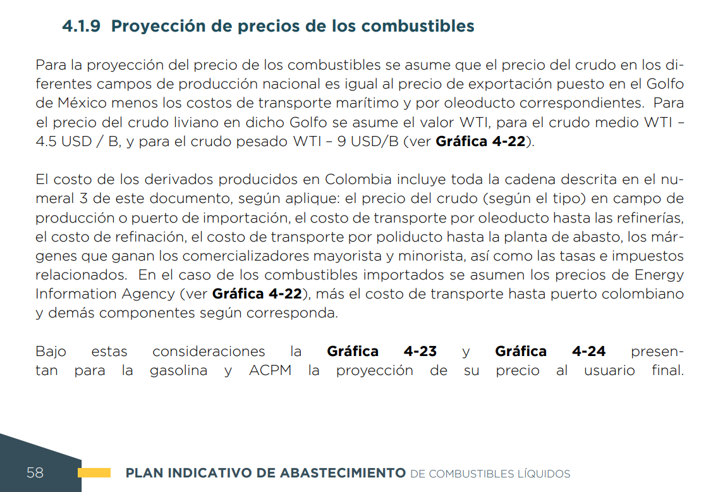
 |  |  |  |  |  | Combustible liquidos UPME, 2021
 |  |  |  |  |  |  | WTI, 2019 | 56 usd/bl | MBTU/b | Descuento
 |  |  |  |  |  | Liviano | WTI | 56.261002 | 9.9388771707
 |  |  |  |  |  | Mediano | WTI - 4,5 USD/b | 51.761002 | 9.1439224831 | -8%
 |  |  |  |  |  | Pesado | WTI- 9 USD/b | 42.761002 | 7.5540131079 | -24%

 |  |  |  |  |  | HHV del WTI | 5.6607 | MBTU/b
 |  |  |  |  |  |  | WTI | WTI
 |  |  |  |  |  |  | 0.79495468758 | WTI - 0,7949 USD/MBTU
 |  |  |  |  |  |  | 1.5899093752 | WTI - 1,5899USD/MBTU

 |  |  |  |  |  | Proyeciones para escenario de referencia, AEO - US EIA, 2019, en USD/Millon de BTU
 |  |  |  |  |  |  | 2019 | 2020 | 2021 | 2022 | 2023 | 2024 | 2025 | 2026 | 2027 | 2028 | 2029 | 2030 | 2031 | 2032 | 2033 | 2034 | 2035 | 2036 | 2037 | 2038 | 2039 | 2040 | 2041 | 2042 | 2043 | 2044 | 2045 | 2046 | 2047 | 2048 | 2049 | 2050
 |  |  |  |  |  | GSL | 22.152426 | 21.94087 | 21.968946 | 21.978165 | 21.89427 | 21.607965 | 21.857471 | 22.043116 | 22.312281 | 22.424955 | 22.720831 | 23.424423 | 23.588041 | 23.796984 | 24.220589 | 24.60873 | 24.865734 | 25.162941 | 25.240604 | 25.517138 | 25.858952 | 25.951355 | 26.136623 | 26.539719 | 26.75515 | 26.964806 | 27.311302 | 27.396849 | 27.872746 | 28.194441 | 28.439672 | 28.648949
 |  |  |  |  |  | DSL | 22.055973 | 21.332649 | 21.307634 | 21.509706 | 21.507311 | 21.769125 | 21.766514 | 22.167187 | 22.215662 | 22.55971 | 22.7668 | 23.137453 | 23.400127 | 23.565245 | 23.939878 | 24.132757 | 24.353363 | 24.599989 | 24.760366 | 24.966681 | 25.188585 | 25.189915 | 25.361546 | 25.739941 | 25.903061 | 26.1014 | 26.471901 | 26.487108 | 26.746401 | 26.98501 | 27.152634 | 27.305868
 |  |  |  |  |  | KER | 14.641048 | 14.44945 | 14.469915 | 14.677915 | 14.784328 | 15.181978 | 15.254274 | 15.71048 | 15.739541 | 16.214653 | 16.425371 | 16.66482 | 17.012842 | 17.18742 | 17.583839 | 17.868292 | 18.13835 | 18.383089 | 18.62429 | 18.83005 | 19.106794 | 19.197943 | 19.450199 | 19.834574 | 20.040815 | 20.276285 | 20.70055 | 20.752966 | 21.175344 | 21.518599 | 21.76668 | 21.858753
 |  |  |  |  |  | LPG | 18.517338 | 17.795782 | 18.164116 | 18.891821 | 19.47764 | 20.115549 | 20.967056 | 21.841379 | 22.424021 | 22.825674 | 23.067327 | 23.235031 | 23.271036 | 23.351419 | 23.62575 | 23.87743 | 24.152052 | 24.470886 | 24.818119 | 25.156733 | 25.476082 | 25.756554 | 26.017603 | 26.396612 | 26.704369 | 27.004362 | 27.302423 | 27.59053 | 27.952341 | 28.331856 | 28.642916 | 28.93576
 |  |  |  |  |  | HFO | 9.750307 | 10.19247 | 10.271381 | 10.173702 | 9.183429 | 9.554516 | 9.876921 | 10.457724 | 11.210336 | 11.536976 | 11.842731 | 11.37082 | 11.605115 | 11.676685 | 11.933399 | 12.064242 | 12.69766 | 13.116432 | 13.224297 | 13.736769 | 13.914393 | 14.113455 | 14.229108 | 14.283981 | 14.843826 | 15.073577 | 15.086976 | 15.677839 | 15.942997 | 16.14673 | 16.344221 | 15.920506
 |  |  |  |  |  | ETH | 16.336877005 | 15.906911905 | 16.583545736 | 17.425744441 | 17.265841824 | 17.183804109 | 17.769699972 | 17.949379116 | 18.489267661 | 19.181316071 | 19.595535604 | 20.679272727 | 20.74562398 | 20.815344216 | 20.860866873 | 20.756759358 | 20.835061638 | 20.885974669 | 20.979112299 | 21.052343372 | 21.330976077 | 21.422435125 | 21.491599775 | 21.928314664 | 22.202857304 | 22.659845201 | 22.587926259 | 22.963514776 | 23.469701661 | 23.726725584 | 24.321664509 | 25.480807768
 |  |  |  |  |  | BDSL | 28.503195372 | 27.568435192 | 27.536108011 | 27.797248052 | 27.794152966 | 28.132498301 | 28.129124075 | 28.646918543 | 28.70956336 | 29.154180669 | 29.421805531 | 29.900804797 | 30.240261521 | 30.45364547 | 30.937788137 | 31.187047955 | 31.472139704 | 31.790857407 | 31.998114506 | 32.264737826 | 32.551506996 | 32.55322577 | 32.775026546 | 33.264030891 | 33.4748328 | 33.731148641 | 34.209951476 | 34.229603662 | 34.56469108 | 34.873048319 | 35.089670801 | 35.287696916
 |  |  |  |  |  | GAS | 5.031696 | 4.760718 | 4.847678 | 4.833207 | 4.868649 | 4.979748 | 5.198734 | 5.40272 | 5.552284 | 5.63208 | 5.643917 | 5.679059 | 5.637339 | 5.647746 | 5.714075 | 5.742004 | 5.739636 | 5.729753 | 5.761975 | 5.780482 | 5.784865 | 5.781797 | 5.783163 | 5.796995 | 5.807943 | 5.825001 | 5.848293 | 5.887419 | 5.931022 | 5.951627 | 5.972738 | 6.017784
 |  |  |  |  |  | LOIL | 9.938906966 | 9.3869901772 | 10.287079261 | 10.535673289 | 10.741741708 | 11.129993972 | 11.404622491 | 11.693615002 | 11.972881831 | 12.106750658 | 12.377995487 | 12.602511149 | 12.899478493 | 13.05019617 | 13.528408426 | 13.746138158 | 14.018754906 | 14.383410901 | 14.451363478 | 14.722348267 | 14.978493858 | 15.146069572 | 15.324567643 | 15.726956187 | 15.920432485 | 16.14669087 | 16.491298401 | 16.614746224 | 17.032564178 | 17.354044994 | 17.615031873 | 17.793513868
 |  |  |  |  |  | MOIL | 9.1439498952 | 8.6361778153 | 9.4642738532 | 9.6929842487 | 9.8825704176 | 10.239768574 | 10.492431108 | 10.758308739 | 11.015238591 | 11.138400006 | 11.387949492 | 11.594507414 | 11.867722016 | 12.006384637 | 12.446347393 | 12.646662153 | 12.897473826 | 13.232963046 | 13.29548048 | 13.544790726 | 13.780448677 | 13.934620955 | 14.098841973 | 14.469045728 | 14.647046949 | 14.855208203 | 15.172252522 | 15.285826451 | 15.670225505 | 15.965992885 | 16.206104897 | 16.370311125
 |  |  |  |  |  | POIL | 7.5540357538 | 7.1345530914 | 7.8186630384 | 8.0076061674 | 8.1642278369 | 8.4593177789 | 8.6680483428 | 8.887696214 | 9.0999521108 | 9.2016987025 | 9.4078575027 | 9.5784999433 | 9.8042090615 | 9.9187615701 | 10.282225328 | 10.447710143 | 10.654911666 | 10.932067337 | 10.983714484 | 11.189675643 | 11.384358313 | 11.511723721 | 11.647390632 | 11.95322481 | 12.100275877 | 12.272242869 | 12.534160765 | 12.627986905 | 12.945548159 | 13.189888667 | 13.388250945 | 13.523905637
 |  |  |  |  |  | WTI | 9.938906966 | 9.3869901772 | 10.287079261 | 10.535673289 | 10.741741708 | 11.129993972 | 11.404622491 | 11.693615002 | 11.972881831 | 12.106750658 | 12.377995487 | 12.602511149 | 12.899478493 | 13.05019617 | 13.528408426 | 13.746138158 | 14.018754906 | 14.383410901 | 14.451363478 | 14.722348267 | 14.978493858 | 15.146069572 | 15.324567643 | 15.726956187 | 15.920432485 | 16.14669087 | 16.491298401 | 16.614746224 | 17.032564178 | 17.354044994 | 17.615031873 | 17.793513868
 |  |  |  |  |  | AVG | 22.631883642 | 22.339540412 | 22.078423 | 22.395792658 | 22.558159281 | 23.164899881 | 23.27521025 | 23.971296512 | 24.015638241 | 24.740571574 | 25.062088399 | 25.427443435 | 25.958460855 | 26.224834702 | 26.829697023 | 27.263719867 | 27.675778594 | 28.049205194 | 28.417233459 | 28.731185291 | 29.153445621 | 29.292522194 | 29.67741835 | 30.263903747 | 30.578589496 | 30.937873311 | 31.585223495 | 31.665200649 | 32.309671618 | 32.833415475 | 33.211941351 | 33.352427777

 |  |  |  |  |  | Proyeciones para escenario de referencia, AEO - US EIA, 2019, en MUSD/PJ
 |  |  |  |  |  |  | 2019 | 2020 | 2025 | 2030 | 2035 | 2040 | 2045 | 2050
 |  |  |  |  | GSL | Gasoline | 20.996445954 | 20.795929581 | 20.716882591 | 22.202066335 | 23.568165403 | 24.597135442 | 25.886116328 | 27.153960894
 |  |  |  |  | DSL | Diesel | 20.905026161 | 20.219447377 | 20.630672 | 21.93007129 | 23.082531459 | 23.875429666 | 25.09051779 | 25.88096589
 |  |  |  |  | KER | Kerosene-Jet | 13.877034192 | 13.695434351 | 14.45826022 | 15.795199698 | 17.191836482 | 18.19613674 | 19.620333199 | 20.718097692
 |  |  |  |  | LPG | LPG | 17.551047751 | 16.867144708 | 19.872932117 | 22.022557377 | 22.89172547 | 24.412499743 | 25.877700661 | 27.425805236
 |  |  |  |  | HFO | Fuel Oil | 9.2415067298 | 9.660596338 | 9.3615136315 | 10.7774565 | 12.035058008 | 13.376972578 | 14.299692331 | 15.089726235
 |  |  |  |  | ETH | Ethanol | 15.484369753 | 15.076841521 | 16.842423718 | 19.600166239 | 19.747825617 | 20.304548193 | 21.409220503 | 24.151142776
 |  |  |  |  | BDSL | Biodiesel | 27.015813128 | 26.129831539 | 26.661261994 | 28.3404911 | 29.829829038 | 30.85450079 | 32.424773578 | 33.446279028
 |  |  |  |  | GAS | Natural Gas | 4.7691270076 | 4.5122894526 | 4.9274484637 | 5.3827086642 | 5.4401245746 | 5.4800854871 | 5.5431115264 | 5.7037579775
 |  |  |  |  | LOIL | LOIL | 9.4202649838 | 8.8971488688 | 10.809495076 | 11.94487431 | 13.287214219 | 14.355702224 | 15.630732976 | 16.864994934
 |  |  |  |  | MOIL | MOIL | 8.6667911579 | 8.1855161484 | 9.9449045758 | 10.989471234 | 12.22444495 | 13.20747063 | 14.380518869 | 15.516059179
 |  |  |  |  | POIL | POIL | 7.159843506 | 6.7622507074 | 8.2157235761 | 9.0786650807 | 10.098906411 | 10.911007442 | 11.880090654 | 12.818187669
 |  |  |  |  | WTI | WTI | 9.4202649838 | 8.8971488688 | 10.809495076 | 11.94487431 | 13.287214219 | 14.355702224 | 15.630732976 | 16.864994934
 |  |  |  |  | AVG | Avgas | 21.450884058 | 21.173796175 | 22.060639953 | 24.100563154 | 26.23157344 | 27.763950508 | 29.937011777 | 31.611998038

 |  |  |  |  |  | Energetico | 2019 | 2020 | 2025 | 2030 | 2035 | 2040 | 2045 | 2050
 |  |  |  |  |  | Biodiesel | 27.015813128 | 26.062049484 | 27.262931666 | 28.990379051 | 31.697009911 | 32.967623004 | 34.607787019 | 35.963817997
 |  |  |  |  |  | Avgas | 21.475872845 | 21.173796175 | 23.099084723 | 25.352291122 | 28.77063131 | 30.877675812 | 33.171074715 | 35.17796579
 |  |  |  |  |  | Gasoline | 20.996450693 | 20.789779196 | 21.495522787 | 22.787761319 | 24.782312345 | 26.081950485 | 27.657616631 | 28.857208895
 |  |  |  |  |  | Diesel | 20.905028057 | 20.166998976 | 21.096250136 | 22.432961191 | 24.527371372 | 25.510580806 | 26.779751369 | 27.82905777
 |  |  |  |  |  | LPG | 17.550825014 | 17.327211288 | 21.000397403 | 23.265791876 | 25.362927031 | 27.015707568 | 29.097066309 | 30.992470937
 |  |  |  |  |  | Ethanol | 15.484369753 | 15.168782705 | 16.949109552 | 19.898207601 | 20.433037285 | 21.046576062 | 22.996499996 | 24.21900626
 |  |  |  |  |  | Kerosene-Jet | 13.877034192 | 13.679057021 | 14.925902702 | 16.381853874 | 18.590677888 | 19.952183835 | 21.434106141 | 22.730896091
 |  |  |  |  |  | LOIL | 9.4202649838 | 9.6527165148 | 11.578601139 | 12.911789355 | 14.757523118 | 16.087232796 | 17.631300754 | 18.826932611
 |  |  |  |  |  | WTI | 9.4202649838 | 9.6527165148 | 11.578601139 | 12.911789355 | 14.757523118 | 16.087232796 | 17.631300754 | 18.826932611
 |  |  |  |  |  | Fuel Oil | 9.2360008609 | 9.6932486336 | 9.5472696506 | 10.673080048 | 12.218909863 | 13.220606468 | 14.059067186 | 15.210941604
 |  |  |  |  |  | MOIL | 8.6667911579 | 8.8806502029 | 10.652494186 | 11.879048202 | 13.577152138 | 14.800505844 | 16.221072522 | 17.321072535
 |  |  |  |  |  | POIL | 7.159843506 | 7.3365175792 | 8.8002802807 | 9.8135658947 | 11.21641018 | 12.227051942 | 13.400616057 | 14.309352383
 |  |  |  |  |  | Natural Gas | 4.7688341322 | 4.6568448145 | 5.7706406841 | 6.7599028781 | 7.3262282747 | 7.682559128 | 8.094378032 | 8.6837619205

Precios en escenario de baja oferta de petróleo y gas natural
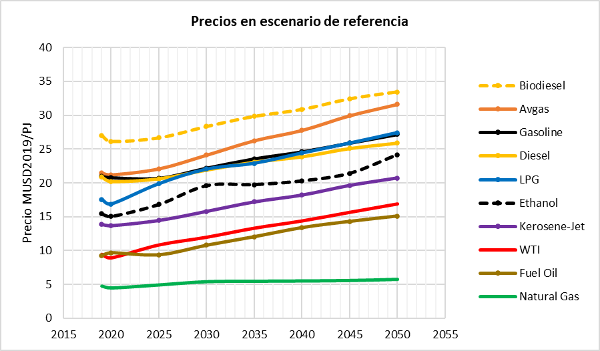
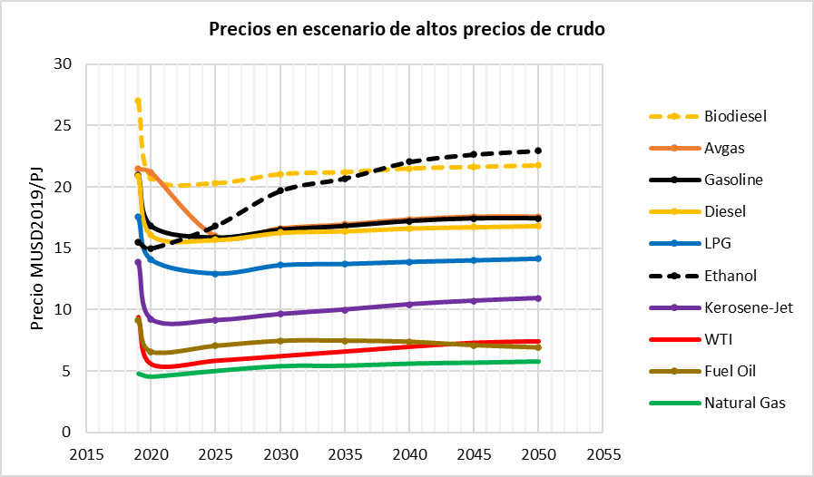
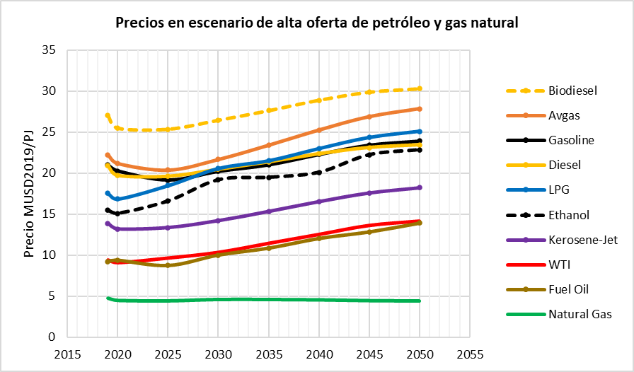

 |  |  |  |  |  | High Oil Pruce
 |  |  |  |  |  | Energetico | 2019 | 2020 | 2025 | 2030 | 2035 | 2040 | 2045 | 2050
 |  |  |  |  |  | Biodiesel | 27.015813128 | 31.322836701 | 39.015640552 | 42.266280356 | 45.088618067 | 47.363336149 | 49.233692323 | 50.210386941
 |  |  |  |  |  | Avgas | 21.450884058 | 21.173796175 | 37.186692773 | 41.229377773 | 44.916747362 | 47.699295535 | 49.876800958 | 51.271656544
 |  |  |  |  |  | Gasoline | 20.996427946 | 25.491360025 | 30.547421569 | 33.024909052 | 35.898836159 | 37.688749703 | 38.537161552 | 39.804000485
 |  |  |  |  |  | Diesel | 20.905026161 | 24.237831287 | 30.190576999 | 32.705944936 | 34.889889702 | 36.650082548 | 38.097377308 | 38.85315047
 |  |  |  |  |  | LPG | 17.551047751 | 20.04558267 | 30.990463461 | 37.844807772 | 40.17962131 | 41.761108 | 43.302257494 | 43.799493666
 |  |  |  |  |  | Ethanol | 15.484369753 | 15.26754721 | 16.076228516 | 18.475113595 | 25.499449139 | 28.021512547 | 25.226404216 | 26.973992562
 |  |  |  |  |  | Kerosene-Jet | 13.877034192 | 17.954588421 | 24.371681056 | 27.021204906 | 29.437859598 | 31.261505949 | 32.68861505 | 33.602785494
 |  |  |  |  |  | LOIL | 9.4202649838 | 8.8971488688 | 10.809495076 | 11.94487431 | 13.287214219 | 14.355702224 | 15.630732976 | 16.864994934
 |  |  |  |  |  | WTI | 9.4202649838 | 13.936113078 | 18.754767902 | 22.369962612 | 25.612524998 | 27.580685197 | 29.099592321 | 30.008644929
 |  |  |  |  |  | Fuel Oil | 9.3223337201 | 13.727034569 | 19.950516625 | 22.011837567 | 24.103288664 | 25.621477291 | 26.186885201 | 26.538456117
 |  |  |  |  |  | MOIL | 8.6667911579 | 8.1855161484 | 9.9449045758 | 10.989471234 | 12.22444495 | 13.20747063 | 14.380518869 | 15.516059179
 |  |  |  |  |  | POIL | 7.159843506 | 6.7622507074 | 8.2157235761 | 9.0786650807 | 10.098906411 | 10.911007442 | 11.880090654 | 12.818187669
 |  |  |  |  |  | Natural Gas | 4.7686256124 | 4.4696661221 | 4.7636988597 | 5.3431827997 | 5.6996757297 | 5.817400288 | 6.0810886643 | 6.2797274121

 |  |  |  |  |  | Low Oil Price
 |  |  |  |  |  | Energetico | 2019 | 2020 | 2025 | 2030 | 2035 | 2040 | 2045 | 2050
 |  |  |  |  |  | Biodiesel | 27.015813128 | 20.762217419 | 20.285771847 | 21.032357373 | 21.195440843 | 21.496194086 | 21.624810812 | 21.746284069
 |  |  |  |  |  | Avgas | 21.450884058 | 21.173796175 | 15.995593051 | 16.640750941 | 16.949502984 | 17.366044831 | 17.58703916 | 17.585917982
 |  |  |  |  |  | Gasoline | 20.996496188 | 16.800970021 | 15.861653043 | 16.501408666 | 16.807575357 | 17.220629267 | 17.439773088 | 17.438661298
 |  |  |  |  |  | Diesel | 20.905036587 | 16.065957841 | 15.697280724 | 16.274994142 | 16.40118934 | 16.633914431 | 16.733439007 | 16.827435915
 |  |  |  |  |  | LPG | 17.551159594 | 14.072073131 | 12.941376737 | 13.627454072 | 13.724267892 | 13.898379031 | 14.022830247 | 14.15840599
 |  |  |  |  |  | Ethanol | 15.484369753 | 14.985124421 | 16.817830628 | 19.685127242 | 20.702911437 | 22.056181234 | 22.660588636 | 22.956590845
 |  |  |  |  |  | Kerosene-Jet | 13.877034192 | 9.1943784251 | 9.1138357799 | 9.6202240729 | 9.9838720734 | 10.420767372 | 10.711293186 | 10.917375141
 |  |  |  |  |  | LOIL | 9.4202649838 | 8.8971488688 | 10.809495076 | 11.94487431 | 13.287214219 | 14.355702224 | 15.630732976 | 16.864994934
 |  |  |  |  |  | WTI | 9.4202649838 | 5.5410245813 | 5.8260146702 | 6.203529503 | 6.5878743249 | 6.9782551419 | 7.3046487849 | 7.4251670908
 |  |  |  |  |  | Fuel Oil | 9.1459288635 | 6.5706295101 | 7.0483254868 | 7.4524272648 | 7.4661573418 | 7.377916527 | 7.099884836 | 6.92387048
 |  |  |  |  |  | MOIL | 8.6667911579 | 8.1855161484 | 9.9449045758 | 10.989471234 | 12.22444495 | 13.20747063 | 14.380518869 | 15.516059179
 |  |  |  |  |  | POIL | 7.159843506 | 6.7622507074 | 8.2157235761 | 9.0786650807 | 10.098906411 | 10.911007442 | 11.880090654 | 12.818187669
 |  |  |  |  |  | Natural Gas | 4.76896967 | 4.5224329901 | 4.9892669841 | 5.3724049456 | 5.4102105223 | 5.5797465491 | 5.6580807807 | 5.7504237475

 |  |  |  |  |  | High Supply Oil and Gas
 |  |  |  |  |  |  | 2019 | 2020 | 2025 | 2030 | 2035 | 2040 | 2045 | 2050
 |  |  |  |  | Biodiesel | BDSL | 27.015813128 | 25.474061558 | 25.35106572 | 26.450334819 | 27.615453205 | 28.895174585 | 29.877035726 | 30.294950877
 |  |  |  |  | Avgas | AVG | 22.236027134 | 21.173796175 | 20.36977882 | 21.667421244 | 23.399598694 | 25.242091825 | 26.865369418 | 27.834179136
 |  |  |  |  | Gasolina | GSL | 20.996442163 | 20.268611593 | 19.155087747 | 20.227572065 | 21.021596278 | 22.294317363 | 23.439072727 | 23.9375894
 |  |  |  |  | Biodiesel | DSL | 20.905026161 | 19.712007955 | 19.616832911 | 20.467455069 | 21.369031869 | 22.359289271 | 23.119060326 | 23.442446008
 |  |  |  |  | LPG | LPG | 17.551115994 | 16.846269986 | 18.477482 | 20.564194959 | 21.505640733 | 22.988122251 | 24.3416817 | 25.087995649
 |  |  |  |  | Ethanol | ETH | 15.484369753 | 15.095843745 | 16.606094766 | 19.195360614 | 19.493995796 | 20.098201523 | 22.242595737 | 22.850543647
 |  |  |  |  | Keroseno | KER | 13.877034192 | 13.180861658 | 13.35009154 | 14.200549725 | 15.335796589 | 16.543342934 | 17.60721823 | 18.242163682
 |  |  |  |  | LOIL | LOIL | 9.4202649838 | 9.0952086731 | 9.6563405564 | 10.345060172 | 11.440741884 | 12.520130479 | 13.60696892 | 14.133951193
 |  |  |  |  | WTI | WTI | 9.4202649838 | 9.0952086731 | 9.6563405564 | 10.345060172 | 11.440741884 | 12.520130479 | 13.60696892 | 14.133951193
 |  |  |  |  | Fuel Oil | HFO | 9.2394916709 | 9.3714922488 | 8.7294125785 | 10.011694294 | 10.85583054 | 12.037304335 | 12.836904556 | 13.911046605
 |  |  |  |  | MOIL | MOIL | 8.6667911579 | 8.3677342668 | 8.8839843779 | 9.5176171987 | 10.525661515 | 11.518715908 | 12.518624277 | 13.003456212
 |  |  |  |  | POIL | POIL | 7.159843506 | 6.9127854541 | 7.3392720209 | 7.8627312522 | 8.695500777 | 9.5158867673 | 10.341934991 | 10.742466251
 |  |  |  |  | Natural Gas | GAS | 4.7685943345 | 4.5008085453 | 4.4508415287 | 4.6175426348 | 4.6119590449 | 4.569379314 | 4.4781746753 | 4.4311487349

 |  |  |  |  |  | Low Supply Oil and Gas
 |  |  |  |  |  | Energetico | 2019 | 2020 | 2025 | 2030 | 2035 | 2040 | 2045 | 2050
 |  |  |  |  | Biodiesel | BDSL | 27.015813128 | 26.062049484 | 27.262931666 | 28.990379051 | 31.697009911 | 32.967623004 | 34.607787019 | 35.963817997
 |  |  |  |  | Avgas | AVG | 21.475873 | 21.173796 | 23.099085 | 25.352291 | 28.770631 | 30.877676 | 33.171075 | 35.177966
 |  |  |  |  | Gasolina | GSL | 20.996450693 | 20.789779196 | 21.495522787 | 22.787761319 | 24.782312345 | 26.081950485 | 27.657616631 | 28.857208895
 |  |  |  |  | Biodiesel | DSL | 20.905028057 | 20.166998976 | 21.096250136 | 22.432961191 | 24.527371372 | 25.510580806 | 26.779751369 | 27.82905777
 |  |  |  |  | LPG | LPG | 17.550825014 | 17.327211288 | 21.000397403 | 23.265791876 | 25.362927031 | 27.015707568 | 29.097066309 | 30.992470937
 |  |  |  |  | Ethanol | ETH | 15.484369753 | 15.168782705 | 16.949109552 | 19.898207601 | 20.433037285 | 21.046576062 | 22.996499996 | 24.21900626
 |  |  |  |  | Keroseno | KER | 13.877034192 | 13.679057021 | 14.925902702 | 16.381853874 | 18.590677888 | 19.952183835 | 21.434106141 | 22.730896091
 |  |  |  |  | LOIL | LOIL | 9.4202649838 | 9.6527165148 | 11.578601139 | 12.911789355 | 14.757523118 | 16.087232796 | 17.631300754 | 18.826932611
 |  |  |  |  | WTI | WTI | 9.4202649838 | 9.6527165148 | 11.578601139 | 12.911789355 | 14.757523118 | 16.087232796 | 17.631300754 | 18.826932611
 |  |  |  |  | Fuel Oil | HFO | 9.2360008609 | 9.6932486336 | 9.5472696506 | 10.673080048 | 12.218909863 | 13.220606468 | 14.059067186 | 15.210941604
 |  |  |  |  | MOIL | MOIL | 8.6667911579 | 8.8806502029 | 10.652494186 | 11.879048202 | 13.577152138 | 14.800505844 | 16.221072522 | 17.321072535
 |  |  |  |  | POIL | POIL | 7.159843506 | 7.3365175792 | 8.8002802807 | 9.8135658947 | 11.21641018 | 12.227051942 | 13.400616057 | 14.309352383
 |  |  |  |  | Natural Gas | GAS | 4.7688341322 | 4.6568448145 | 5.7706406841 | 6.7599028781 | 7.3262282747 | 7.682559128 | 8.094378032 | 8.6837619205

 |  |  |  |  |  |  | 21.475872845 | 21.173796175 | 23.099084723 | 25.352291122 | 28.77063131 | 30.877675812 | 33.171074715 | 35.17796579

REF1
1 ton eq |  | Hidrogeno | 119.96 | MJ/kg
0.000041868 |  | Hidrogeno | 142500 | J/kg | 1.425E-07 | PJ/t
Pj |  |  |  |  |  |  |  |  | Densidad del agua | 8.33 | lbm/gal
 |  | PCI | F.E. CO2eq |  |  |  |  |  |  | 349.86 | lbm/bl | Lbm/bal |  | bpd | Lbm
 |  |  | kt/PJ | UO |  |  |  |  | Oilfield | API Gravity | Gravedad Especifica | Densidad | Type of Oil producing | OFISCA | OFISCA
 | Energético | TJ/kbl* | t/TJ |  |  |  |  |  | Cupiagua (Cupiagua + Liria + Sur) | 48 | 0.7883 | 275.795 | Light Oil | 10232 | 2821893
GAS | Gas Natural | 1.01 | 55.54 | 2.7138 | MPC/PJ por día |  |  |  | Cusiana (Cusiana + Norte) | 52 | 0.7711 | 269.783 | Light Oil | 3183 | 858617 |  |  | OFISCA
LOIL | Petróleo liviano | 6.09 | 77.84 | 0.4501 | kbl/PJ por día |  |  |  | Pauto Sur (Sur + Recetor) | 46 | 0.7972 | 278.902 | Light Oil | 27008 | 7532712 |  |  | bl | lbm | Densidad | API
MOIL | Petróleo mediano | 6.09 | 77.84 | 0.4501 | kbl/PJ por día |  |  |  | Floreña (Floreña + Mirador) | 45.5 | 0.7994 | 279.690 | Light Oil | 8010 | 2240325 | Mayor a 32 | Light Oil | 50395 | 14036925 | 278.53823785 | 46.2
HOIL | Petróleo pesado | 6.09 | 77.84 | 0.4501 | kbl/PJ por día |  |  |  | Rubiales | 12.85 | 0.9803 | 342.952 | Heavy Oil | 119309 | 40917208 | 18-32 | Medium Oil | 85084 | 27428039 | 322.36528756 | 22.1
GSL | Gasolina antes de blending | 5.33 | 69.19 | 0.5139 | kbl/PJ por día |  |  |  | Castilla (c, e, n, n) | 13.7 | 0.9745 | 340.945 | Heavy Oil | 114056 | 38886825 | Hasta 18 | Heavy Oil | 326153 | 111749377 | 342.62841313 | 13.0
DSL | Diesel antes de blending | 5.67 | 75.17 | 0.4831 | kbl/PJ por día |  |  |  | Chichimene | 13.5 | 0.9759 | 341.415 | Heavy Oil | 69091 | 23588637
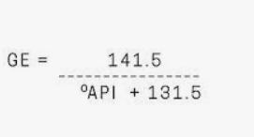
KER | Keroseno-Jet | 4.71 | 87.74 | 0.5815 | kbl/PJ por día |  |  |  | Akacias | 8 | 1.0143 | 354.876 | Heavy Oil | 19757 | 7011144
LPG | Gas licuado de Petróleo | 4.06 | 47.29 | 0.6754 | kbl/PJ por día |  |  |  | Apiay | 13.5 | 0.9759 | 341.415 | Heavy Oil | 3941 | 1345563
HFO | Fuel Oil (Combustoleo | 5.46 | 78.28 | 0.5017 | kbl/PJ por día |  |  |  | Orito | 35 | 0.8498 | 297.328 | Light Oil | 1962 | 583378
AVG | Gasolina de aviación | 4.76 | 56.34 | 0.5754 | kbl/PJ por día |  |  |  | Casabe | 21 | 0.9279 | 324.624 | Medium Oil | 12119 | 3934249
RFG | Refinery Gas | 1.00 | 40.78 | 2.7334 | kbl/PJ por día |  |  |  | Area Teca-Corcona | 12.5 | 0.9826 | 343.786 | Heavy Oil | 1477 | 507608
*Para todos, menos gas natural y refinery Gas, las unidades son TJ/Mpc; PJ/kpc |  |  |  |  |  |  |  |  | Yarigui-Cantagallo | 21 | 0.9279 | 324.624 | Medium Oil | 17850 | 5794542
 |  |  |  |  |  |  |  |  | La Cira | 22.5 | 0.9188 | 321.462 | Medium Oil | 42334 | 13608911
 | Hidrogeno | 120.1 | MJ/kg |  |  |  |  |  | Dina | 23 | 0.9159 | 320.422 | Medium Oil | 4685 | 1501075
 | Hidrogeno | 0.1201 | PJ/kt |  |  |  |  |  | San Francisco | 25.5 | 0.9013 | 315.320 | Medium Oil | 4154 | 1309874
 |  |  |  |  |  |  |  |  | Tello | 21 | 0.9279 | 324.624 | Medium Oil | 3941 | 1279387

 |  |  | Mezclador de Petróleo a la Entrada

 |  | PICL-2021 | Calidad mínima de la Carga | 20 | API
 |  | Morillo, J (2020) | Porcentaje de Carga Petróleo Liviano | 30%
 |  |  |  |  |  |  | bl | lbm/bl | lbm
 |  |  | Opción 1:Carga a la Refinería |  |  | API | Vol | Densidad | Masa
 |  |  | Liviano | 30% |  | 46.2 | 30 | 279 | 8,356
 |  |  | Mediano | 0% |  | 22.1 | 0.0 | 322 | -
 |  |  | Pesado | 71% |  | 13.0 | 71.0 | 343 | 24,321
 |  |  |  | 101% |  | 20 | 101.0 | 327 | 32,677
 |  |  |  |  |  | 20 |  |  | 32,998

 |  | ECOPETROL a PICL-2019 | Opción 2:Carga a la Refinería |  |  |  | bl | lbm/bl | lbm
 |  |  | Liviano | 15% |  | API | Vol | Densidad | Masa
 |  |  | Mediano | 25% |  | 46.2 | 30 | 279 | 8,356
 |  |  | Pesado | 60% |  | 22.1 | 0.0 | 322 | -
 |  |  |  | 100% |  | 13.0 | 70.0 | 343 | 23,984
 |  |  |  |  |  | 20 | 100.0 | 327 | 32,340
 |  |  |  |  |  | 20 |  |  | 32,677

 |  |  | Emisiones
 |  |  | Emisiones, kt/PJ de crudo cargado | 2.7603 | kt/PJ
 |  |  | Emisiones, UO | 0.02 | kt/kbal
 |  |  | Emisiones, UO | 16.80 | t/kbl
 |  |  | Emisiones, UO | 16.80 | kg/barril

 |  |  | Entradas a la Refinería

 |  |  | Carga de crudo y General
 |  | Reficar, 2020 | Capacidad nominal, kbpd | 165 | kbpd
 |  | ECP, Gestion, 2019 | Carga en 2019, kbpd | 155 | kbpd
 |  |  | Capacidad nominal | 366.6 | PJ
 |  |  | Carga en 2019 | 344.4 | PJ

 |  | Calculado | Factor de Utilización calculado para 2019 | 94%
 |  | Supuesto | Máximo Factor de Utilización a Futuro | 95%

 |  | Edgar, p. 263 | Costo por refininar un barril de Petróleo | 4.81 | Dolares por barril
8.2176851263 |  |  | Costo por refinar un barril de Petróleo | 0.59 | MUSD/PJ

 |  |  | Carga de Combustibles
 |  |  |  | UO | PJ
 |  | Reficar, 2020 | Hidrogeno, Nominal, kton/d | 0.26 | 11.5
 |  | Reficar, 2020 | Refinery Gas, Nominal, MPC/d | 33.8 | 12.4
 |  | Resta entre consumo de gas y gas de refineria | Gas Natural, Nominal, MPC/d | 38.0 | 14.0
 |  | Sin información | Fuel Oil | - | -
 |  | Declaración GLP 2019-2026 | LPG, en 2019, kbpd | 347 | 0.51

 |  | Extrapolado | Consumo gas Natural cuando carga sea | 165.0 | kb/d | 72 | Mpc/d
 |  | Reficar, 2020 | Consumo gas Natural cuando carga sea | 200 | kb/d | 78 | Mpc/d
 |  | Reficar, 2020 | Consumo gas Natural cuando carga sea | 245 | kb/d | 86 | Mpc/d

 |  |  | Carga de Combustibles en Relaciones

 |  |  | Hidrogeno por Petróleo Cargado | 0.03145 | PJ/PJ
 |  |  | Refinery Gas por Petróleo Cargado | 0.033729913745 | PJ/PJ
 |  |  | Gas Natural por Petróleo Cargado | 0.038173402291 | PJ/PJ
 |  |  | Fuel Oil por Petróleo Cargado | -
 |  |  | LPG por Petróleo Cargado | 0.0014917927107 | PJ/PJ
 |  |  |  | 0.10484 | PJ/PJ |  | 36.11 | PJ

 |  |  | Generación de Hidrogeno

 |  |  |  |  | UO | Energy
 | NREL | Edgar, pag 299 |  | Relación H2 por natural gas, MW / MW H2 | 1.317 | 1.3172 | PJ/PJ H2

 |  |  | Salidas a la Refinería

 |  |  |  | UO | Energy |  | %Energía
 |  | Reficar, 2020 | Salida Volumetrica basado en Nominal | 160.5 | 331.5 | PJ
 |  | Reficar, 2020 | Gasolinas | 49.4 | 96.1 | PJ | 29%
 |  | Reficar, 2020 | Diésel | 94 | 194.6 | PJ | 59%
 |  | Reficar, 2020 | Jet-Keroseno | 10.2 | 17.5 | PJ | 5%
 |  | Reficar, 2020 | Fuel Oil | 1.4 | 2.8 | PJ | 1%
 |  | Reficar, 2020 | LPG | 5.5 | 8.1 | PJ | 2%
 |  | Autoconsumido | Gas de Refinería | 33.8 | 12.4 | PJ | 4%
 |  |  |  |  |  |  | 100%

 |  |  | Salidas en Relación a carga
 |  |  | Gasolinas | 0.2622 | PJ/PJ
 |  |  | Diésel | 0.5307 | PJ/PJ
 |  |  | Jet-Keroseno | 0.0479 | PJ/PJ
 |  |  | Fuel Oil | 0.0076 | PJ/PJ
 |  |  | LPG | 0.0222 | PJ/PJ
 |  |  | Gas de Refinería | 0.0337 | PJ/PJ

 |  | Calculada | Eficiencia | 90.4%

~FI_Process
Sets | Region | TechName | TechDesc | Tact | Tcap
PRE |  | MIX-OIL-REF1 | Mezcla de crudos para refineria 1 | PJ | Pja
 |  | REF1 | Refineria 1 - Reficar | PJ | Pja
 |  | SMR-REF1 | SMR en la refineria 1 | PJ | Pja
 |  | AUTO-REF1 | Autogeneracion en refineria 1 | PJ | Pja
 |  | COMPRA-ELC-REF1 | Compra de electricidad en refineria 1 | PJ | Pja
 |  | FTE-GAS-REF1 | Proceso para que el gas se use en refineria 1 | PJ | Pja
 |  | FTE-HFO-REF1 | Proceso para que el HFO se use en refineria 1 | PJ | Pja
 |  | FTE-LPG-REF1 | Proceso para que LPG se use en refinería 1 | PJ | Pja
 |  | FTE-RFG1 | Proceso para que RFG1 se use en refinería 1 | PJ | Pja

~FI_Comm
Csets | Region | CommName | CommDesc | Unit
NRG |  | OIL-REF1 | Petroleo para refineria 1 | PJ
 |  | ELC-REF1 | Electricidad usada en refineria 1 | PJ
 |  | H2-REF1 | Hidrogeno usado en la refineria 1 | PJ
 |  | STEAM-DRM-REF1 | Vapor para refineria 1 | PJ
 |  | GAS-REF1 | Gas utilizado en refineria 1 | PJ
 |  | HFO-REF1 | HFO utilizado en refineria 1 | PJ
 |  | LPG-REF1 | LPG utilizado en refinería 1 | PJ
 |  | RFG1-REF1 | RFG1 utilizado en refinería 1 | PJ

~FI_T
TechName | Comm-IN | Comm-OUT | EFF
FTE-GAS-REF1 | GAS | GAS-REF1 | 100%
FTE-HFO-REF1 | HFO | HFO-REF1 | 100%
FTE-LPG-REF1 | LPG | LPG-REF1 | 100%
FTE-RFG1 | RFG1 | RFG1-REF1 | 100%

 |  | Mezclador de Petróleo a la Entrada

 |  | ~FI_T
 |  | TechName | Comm-IN | Comm-OUT | Share-I~FX | EFF
 |  | MIX-OIL-REF1 | LOIL | OIL-REF1 | 15% | 100%
 |  |  | HOIL |  | 60%
 |  |  | MOIL |  | 25%

 |  | TechName | Comm-OUT | ENV_ACT
 |  | MIX-OIL-REF1 | CO2e-REF1 | 2.76

 |  | Entradas a la Refinería

 |  | ~FI_T: Share-I |  |  |  | ~COMEMI
 |  | TechName | Comm-IN | FX |  | CommName | GAS-REF1 | HFO-REF1 | RFG1-REF1 | LPG-REF1
 |  | REF1 | OIL-REF1 | 90.5% |  | *Units | kt/PJ | kt/PJ | kt/PJ | kt/PJ
 |  |  | H2-REF1 | 2.8% |  | CO2e-REF1 | 55.54 | 78.28 | 40.78 | 47.29
 |  |  | GAS-REF1 | 3.5%
 |  |  | RFG1-REF1 | 3.1%
 |  |  | LPG-REF1 | 0.1%

 |  | Generación de Hidrogeno

 |  | ~FI_T
 |  | TechName | Attribute | Year | UP | FX
 |  | SMR-REF1 | ACT_BND | 2019
 |  | SMR-REF1 | EFF | 2019 |  | 76%

 |  | ~FI_T
 |  | TechName | Comm-IN | Comm-OUT
 |  | SMR-REF1 | GAS-REF1 | H2-REF1

 |  | Salidas a la Refinería

 |  | ~FI_T: Share-O
 |  | TechName | Comm-OUT | UP
 |  | REF1 | GSL | 28.99%
 |  |  | DSL | 58.69%
 |  |  | KER | 5.29%
 |  |  | LPG | 2.46%
 |  |  | HFO | 0.84%
 |  |  | RFG1 | 3.73%

 |  |  |  | 100.00%

 |  | Datos Generales

 |  | ~FI_T
 |  | TechName | Attribute | Year | UP | FX
 |  | REF1 | ACT_BND | 2019 | 311
 |  | REF1 | ACT_BND | 2020 | 315
 |  | REF1 | EFF | 2019 |  | 82%
 |  | REF1 | ACT_COST | 2019 |  | 0.59

4.2 Ref_Barranca
 |  | Hidrogeno | 119.96 | MJ/kg
 |  | Hidrogeno | 142500 | J/kg | 1.425E-07 | PJ/t

 |  |  |  | PCI | F.E. CO2eq
 |  |  |  |  | kt/PJ
 |  |  | Energético | TJ/kbl* | t/TJ
 |  | GAS | Gas Natural | 1.01 | 55.54 |  |  |  | MEZCLADOR DE PETRÓLEO
 |  | LOIL | Petróleo liviano | 6.09 | 77.84
 |  | MOIL | Petróleo mediano | 6.09 | 77.84 |  |  |  |  |  | Carga a la refinería de Barrancabermeja
 |  | HOIL | Petróleo pesado | 6.09 | 77.84 |  |  |  |  |  |  | %vol | %e
 |  | GSL | Gasolina antes de blending | 5.33 | 69.19 |  |  |  |  |  | %vol Petróleo pesado | 30% | 30%
 |  | DSL | Diesel antes de blending | 5.67 | 75.17 |  |  |  |  |  | %vol Petróleo mediano
 |  | KER | Keroseno-Jet | 4.71 | 87.74 |  |  |  |  |  | %vol Petróleo liviano
 |  | LPG | Gas licuado de Petróleo | 4.06 | 47.29
 |  | HFO | Fuel Oil (Combustoleo | 5.46 | 78.28
 |  | AVG | Gasolina de aviación | 4.76 | 56.34
 |  | RFG | Refinery Gas | 1.00 | 40.78
 |  | *Para todos, menos gas natural, las unidades son TJ/Mpc; PJ/kpc

Sets | Region | TechName | TechDesc | Tact | Tcap |  |  |  |  |  | TechName | Comm-IN | Comm-OUT | Share-I~UP | EFF
PRE |  | MIX-OIL-REF2 | Mezcla de crudos para refineria 2 | PJ | Pja |  |  |  |  |  | MIX-OIL-REF2 | HOIL | OIL-REF2 | 30% | 100% |  | TechName | Comm-OUT | ENV_ACT
 |  | REF2 | Refineria 2 | PJ | Pja |  |  |  |  |  |  | LOIL |  |  |  |  | MIX-OIL-REF2 | CO2e-REF2 | 2.73
 |  | SMR-REF2 | SMR en la refineria 2 | PJ | Pja |  |  |  |  |  |  | MOIL
 |  | AUTO-REF2 | Autogeneracion en refineria 2 | PJ | Pja
 |  | COMPRA-ELC-REF2 | Compra de electricidad en refineria 2 | PJ | Pja
 |  | FTE-GAS-REF2 | Proceso para que el gas se use en refineria 2 | PJ | Pja
 |  | FTE-HFO-REF2 | Proceso para que el HFO se use en refineria 2 | PJ | Pja |  |  |  | REFINERÍA: ENTRADAS

 |  |  |  |  |  |  |  |  |  |  | Entrada de productos | UO | Energy |  | Renergy, PJ por PJ oil | R UO
 |  |  |  |  |  |  |  |  |  |  | Entrada de petróleo, kbpd | 244 | 542.12 | PJ
 |  |  |  |  |  |  |  |  |  |  | Consumo de electricidad, 2018, Gw-h/año | 667.0 | 2.40 | PJ | 0.0044 | 0,0075 Gwh per kbl oil |  |  |  | Table Name: | Unsaved_15215
 |  |  |  |  |  |  |  |  |  |  | Consumo de hidrogeno, kt/año | 5.83 | 0.24 | PJ | 0.0005 | 0,0001 kt H2 per kbl oil |  |  |  | Attribute | Commodity | 2019
Csets | Region | CommName | CommDesc | Unit |  |  |  |  |  |  |  |  |  |  |  |  |  |  |  | VAR_FIn | ELC-REF2 | 0.24284476983 | 0.050%
NRG |  | OIL-REF2 | Petroleo para refineria 2 | PJ |  |  |  |  |  |  | Consumo de vapor |  | 1.441 | PJ | 0.003 | PJ steam/PJ de barril |  |  |  | VAR_FIn | H2-REF2 | 2.1370339745 | 0.437%
 |  | ELC-REF2 | Electricidad usada en refineria 2 | PJ |  |  |  |  |  |  |  |  |  |  |  |  |  |  |  | VAR_FIn | OIL-REF2 | 485.68953966 | 99.250%
 |  | H2-REF2 | Hidrogeno usado en la refineria 2 | PJ |  |  |  |  |  |  |  |  |  |  |  |  |  |  |  | VAR_FIn | STEAM-DRM-REF2 | 1.2907434098 | 0.264%
 |  | STEAM-DRM-REF2 | Vapor para refineria 2 | PJ
 |  | GAS-REF2 | Gas utilizado en refineria 2 | PJ |  |  |  |  |  |  | TechName | Comm-IN | FX |  |  |  |  |  |  |  |  | 489.36016181
 |  | HFO-REF2 | HFO utilizado en refineria 2 | PJ |  |  |  |  |  |  | REF2 | OIL-REF2 | 99.25%
 |  |  |  |  |  |  |  |  |  |  |  | H2-REF2 | 0.05%
 |  |  |  |  |  |  |  |  |  |  |  | ELC-REF2 | 0.44%
 |  |  |  |  |  |  |  |  |  |  |  | STEAM-DRM-REF2 | 0.26%
 | TechName | Comm-IN | Comm-OUT | EFF
 | FTE-GAS-REF2 | GAS | GAS-REF2 | 100% |  |  |  |  |  |  |  |  | 100.00%
 | FTE-HFO-REF2 | HFO | HFO-REF2 | 100%
 |  |  |  |  |  |  |  |  | REFINERIA: SALIDAS

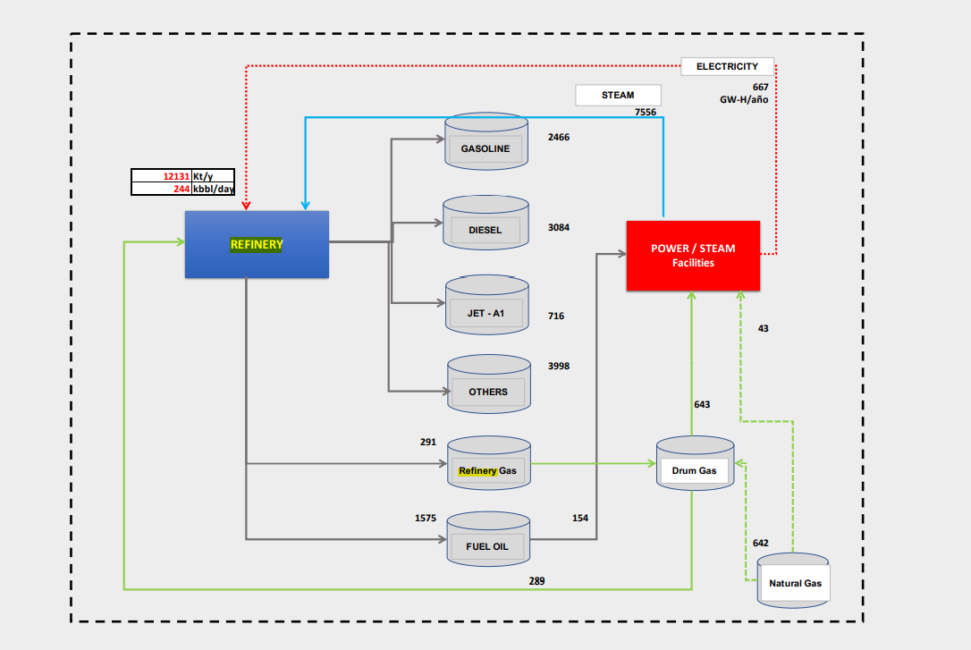
 |  |  |  |  |  |  |  |  |  | Carga para las salidas | Kbpd | kton/d
 |  |  |  |  |  |  |  |  |  | Actual | 244 | 12131.00

 |  |  |  |  |  |  |  |  |  | Salidas | Kbpd | kton/d | %Esubtotal | %Esubtotal
 |  |  |  |  |  |  |  |  |  | Gasolina |  | 2466.00 | 30% | 32%
 |  |  |  |  |  |  |  |  |  | Diésel |  | 3084.00 | 37% | 33%
 |  |  |  |  |  |  |  |  |  | Keroseno-Jet |  | 716.00 | 9% | 8%
 |  |  |  |  |  |  |  |  |  | LPG |  | 100.00 | 1% | 3%
 |  |  |  |  |  |  |  |  |  | Combustoleo |  | 1575.00 | 19% | 20%
 |  |  |  |  |  |  |  |  |  | AVGAS |  |  | 0% | 0%
 |  |  |  |  |  |  |  |  |  | Refinery Gas, MMPCSD |  | 291.00 | 4% | 4%

 |  |  |  |  |  |  |  |  |  | Subtotal |  | 8232.00 | 100% | 100%
 |  |  |  |  |  |  |  |  |  | Otros |  | -8207.61
 |  |  |  |  |  |  |  |  |  | Total |  | 24.39

 |  |  |  |  |  |  |  |  |  |  | TechName | Comm-OUT | UP
 |  |  |  |  |  |  |  |  |  |  | REF2 | GSL | 29.96%
 |  |  |  |  |  |  |  |  |  |  |  | DSL | 37.46%
 |  |  |  |  |  |  |  |  |  |  |  | KER | 8.70%
 |  |  |  |  |  |  |  |  |  |  |  | LPG | 1.21%
 |  |  |  |  |  |  |  |  |  |  |  | HFO | 19.13%
 |  |  |  |  |  |  |  |  |  |  |  | RFG2 | 4%
 |  |  |  |  |  |  |  |  |  |  |  | AVG | 0.00%
 |  |  |  |  |  |  |  |  |  |  |  |  |  | 100.00%

 |  |  |  |  |  |  |  |  | REFINERIA: DATOS GENERALES

U110 Hidrocraqueo |  |  |  |  |  |  |  |  |  |  |  | UO | Energy
Hidrotrtamiento nafta |  |  |  |  |  |  |  |  |  |  | Capacidad nominal, kbpd | 250 | 555.45
Hidrotratamiento de diesel |  |  |  |  |  |  |  |  |  |  | Carga en 2019, kbpd | 218.6 | 485.69
 |  |  |  |  |  |  |  |  |  |  | Factor de utilización, 2019 | 87%
 |  |  |  |  |  |  |  |  |  |  | Factor de utilización máximo, 2019-2020 | 100%

 |  |  |  |  |  |  |  |  |  |  | Eficiencia de conversión petróleo Total |  | 0.20%
 |  |  |  |  |  |  |  |  |  |  | Eficiencia de conversión petróleo Subtotal |  | 76.40%

 |  |  |  |  |  |  |  |  |  |  | OPEX (sin electricidad), USD2019 | 0

 |  |  |  |  |  |  |  |  |  |  | TechName | Attribute | Year | UP | FX
 |  |  |  |  |  |  |  |  |  |  | REF2 | ACT_BND | 2019 | 371
 |  |  |  |  |  |  |  |  |  |  | REF2 | ACT_BND | 2020 | 424
 |  |  |  |  |  |  |  |  |  |  | REF2 | EFF | 2019 |  | 76%
 |  |  |  |  |  |  |  |  |  |  | REF2 | ACT_COST | 2019 |  | 0.00

 |  |  |  |  |  |  |  |  | REFINERIA: ENTRADA: PRODUCCION DE HIDROGENO GRIS (SMR)
 |  |  |  |  |  |  |  |  |  |  |  |  |  |  |  |  |  |  |  |  | 4.5 | nm3 de gas natural
 |  |  |  |  |  |  |  |  |  |  |  |  |  |  |  |  |  |  |  |  | 1 | kg
 |  |  |  |  |  |  |  |  |  |  |  | UO | Energy
 |  |  |  |  |  |  |  |  |  |  | Relación H2 por natural gas, MW / MW H2 | 1.317 | 1.3172 | PJ/PJ H2 |  |  |  |  |  |  | 5830000 | kg

 |  |  |  |  |  |  |  |  |  |  | Capacidad máxima |  |  |  |  |  |  |  |  |  | 26235000 | nm3
 |  |  |  |  |  |  |  |  |  |  | OPEX (MUSD/kg H2) | 1.0E-06 | 8.35 | MUSD/PJ |  |  |  |  |  |  | 926481154.5 | scf
 |  |  |  |  |  |  |  |  |  |  |  |  |  |  |  |  |  |  |  |  | 926.4811545 | Mscf
 |  |  |  |  |  |  |  |  |  |  |  |  |  |  |  |  |  |  |  |  | 2.54

 |  |  |  |  |  |  |  |  |  |  | TechName | Attribute | Year | UP | FX
 |  |  |  |  |  |  |  |  |  |  | SMR-REF2 | ACT_BND | 2019
 |  |  |  |  |  |  |  |  |  |  | SMR-REF2 | EFF | 2019 |  | 76%

 |  |  |  |  |  |  |  |  |  |  | TechName | Comm-IN | Comm-OUT
 |  |  |  |  |  |  |  |  |  |  | SMR-REF2 | GAS-REF2 | H2-REF2

 |  |  |  |  |  |  |  |  | REFINERIA: ENTRADA: PRODUCCION DE ELECTRICIDAD |  |  |  |  |  |  |  |  |  |  | BC: 1
 |  |  |  | 2018 |  |  |  |  |  |  |  |  |  |  |  |  |  |  |  | Entradas
 |  |  | Electricidad en refinerias | 1561 | Gwh |  |  |  |  | Entradas | UO* | Energy |  | R: |  |  |  |  |  | GN | 181.10
 |  |  | Electricidad en Reficar | 874.275 | GWh | Drumm gas | 932 |  |  | Gas Natural, MPCD | 58 | 485.45 | PJ | 181.10 | PJ Natural Gas per PJ Electricity |  |  |  |  | RG | 84
 |  |  | Electricidad en Barranca | 686.725 | GWh | NG | 642 | 69% |  | Refinery Gas | 34 | 200.55 | PJ | 83.52 | PJ RFG per PJ electricity |  |  |  |  |  | 264.62
 |  |  |  |  |  | HFO | 291 | 31% |  | Fuel Oil |  | 154 | PJ | 264.62
 |  |  |  |  |  |  |  |  |  |  |  |  |  |  |  |  |  |  |  | Salidas
 |  |  |  |  |  |  |  |  |  | Vapor, lbm |  | 1.44 | PJ | 0.600 | PJ generated steam per PJ electricity |  |  |  |  | ELC | 1
 |  |  |  |  |  |  |  |  |  |  |  |  |  |  |  |  |  |  |  | Vapor | 0.6
 |  |  |  |  |  |  |  |  |  |  | Capacidad de generación | 193 | MW |  |  |  |  |  |  |  | 1.6
 |  |  |  |  |  |  |  |  |  |  | Eficiencia combinada | 60%
 |  |  |  |  |  |  |  |  |  |  | Eficiencia electrica | 38%

 |  |  |  |  |  |  |  |  |  |  |  |  |  |  |  |  |  |  |  | Ef gas | 0.375 | 63%
 |  |  |  |  |  |  |  |  |  |  |  |  |  |  |  |  |  |  |  | Ef vapor | 0.225 | 38%
 |  |  |  |  |  |  |  |  |  |  |  |  |  |  |  |  |  |  |  | Ef comb | 0.6
 |  |  |  |  |  |  |  |  |  |  | TechName | Attribute | Year | UP | FX
 |  |  |  |  |  |  |  |  |  |  | AUTO-REF2 | ACT_BND | 2019
 |  |  |  |  |  |  |  |  |  |  | AUTO-REF2 | EFF | 2019 |  | 60.00%

 |  |  |  |  |  |  |  |  |  |  | TechName | Comm-IN | UP
 |  |  |  |  |  |  |  |  |  |  | AUTO-REF2 | RFG2 | 24%
 |  |  |  |  |  |  |  |  |  |  |  | GAS-REF2 | 58%
 |  |  |  |  |  |  |  |  |  |  |  | HFO-REF2 | 18%

 |  |  |  |  |  |  |  |  |  |  | TechName | Comm-OUT | FX
 |  |  |  |  |  |  |  |  |  |  | AUTO-REF2 | ELC-REF2 | 63%
 |  |  |  |  |  |  |  |  |  |  |  | STEAM-DRM-REF2 | 38%

 |  |  |  |  |  |  |  |  | POSIBILIDAD DE COMPRA DE ELC

 |  |  |  |  |  |  |  |  |  |  | TechName | Comm-IN | Comm-OUT
 |  |  |  |  |  |  |  |  |  |  | COMPRA-ELC-REF2 | ELC-SIN | ELC-REF2

 |  |  |  |  |  |  |  |  |  |  | TechName | Comm-OUT | ENV_ACT
 |  |  |  |  |  |  |  |  |  |  | COMPRA-ELC-REF2 | CO2e-REF2 | 46.11

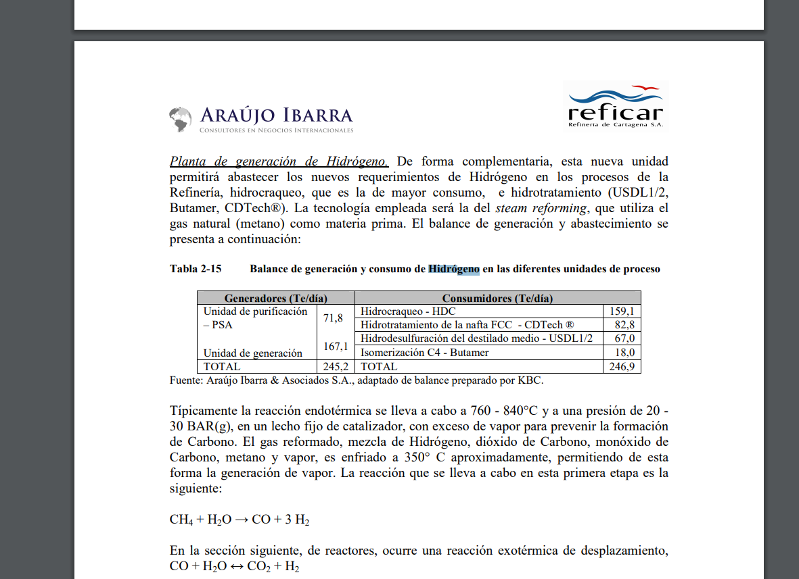

 |  |  |  |  |  |  |  |  |  |  |  | 245 | t/d
 |  |  |  |  |  |  |  |  |  |  |  | 89425 | t/año
 |  |  |  |  |  |  |  |  |  |  |  | 89.425 | kt/año

4.1 Ref_Cart
 |  | Hidrogeno | 119.96 | MJ/kg
 |  | Hidrogeno | 142500 | J/kg | 1.425E-07 | PJ/t

 |  |  |  | PCI | F.E. CO2eq
 |  |  |  |  | kt/PJ
 |  |  | Energético | TJ/kbl* | t/TJ
 |  | GAS | Gas Natural | 1.01 | 55.54 |  | MEZCLADOR DE PETRÓLEO
 |  | LOIL | Petróleo liviano | 6.09 | 77.84
 |  | MOIL | Petróleo mediano | 6.09 | 77.84 |  |  |  | Carga a la refinería de Cartagena
 |  | HOIL | Petróleo pesado | 6.09 | 77.84 |  |  |  |  | %voL | %e
 |  | GSL | Gasolina antes de blending | 5.33 | 69.19 |  |  |  | %vol Petróleo pesado | 70% | 70%
 |  | DSL | Diesel antes de blending | 5.67 | 75.17 |  |  |  | %vol Petróleo mediano
 |  | KER | Keroseno-Jet | 4.71 | 87.74 |  |  |  | %vol Petróleo liviano
 |  | LPG | Gas licuado de Petróleo | 4.06 | 47.29
 |  | HFO | Fuel Oil (Combustoleo | 5.46 | 78.28
 |  | AVG | Gasolina de aviación | 4.76 | 56.34
 |  | RFG | Refinery Gas | 1.00 | 40.78
 |  | *Para todos, menos gas natural, las unidades son TJ/Mpc; PJ/kpc

Sets | Region | TechName | TechDesc | Tact | Tcap |  |  |  | TechName | Comm-IN | Comm-OUT | Share-I~FX | EFF
PRE |  | MIX-OIL-REF1 | Mezcla de crudos para refineria 1 | PJ | Pja |  |  |  | MIX-OIL-REF1 | LOIL | OIL-REF1 | 30% | 100% |  | TechName | Comm-OUT | ENV_ACT
 |  | REF1 | Refineria 1 - Reficar | PJ | Pja |  |  |  |  | HOIL |  | 50% |  |  | MIX-OIL-REF1 | CO2e-REF1 | 2.73
 |  | SMR-REF1 | SMR en la refineria 1 | PJ | Pja |  |  |  |  | MOIL |  | 50%
 |  | AUTO-REF1 | Autogeneracion en refineria 1 | PJ | Pja
 |  | COMPRA-ELC-REF1 | Compra de electricidad en refineria 1 | PJ | Pja
 |  | FTE-GAS-REF1 | Proceso para que el gas se use en refineria 1 | PJ | Pja
 |  | FTE-HFO-REF1 | Proceso para que el HFO se use en refineria 1 | PJ | Pja |  | REFINERÍA: ENTRADAS

 |  |  |  |  |  |  |  |  | Entrada de productos | UO | Energy |  | Renergy, PJ por PJ oil | R UO
 |  |  |  |  |  |  |  |  | Entrada de petróleo, kbpd | 165 | 366.60 | PJ
 |  |  |  |  |  |  |  |  | Consumo de electricidad, 2018, Gw-h/año | 874.8 | 3.15 | PJ | 0.0086 | 0,0145 Gwh per kbl oil
 |  |  |  |  |  |  |  |  | Consumo de hidrogeno, kt/año | 74.825 | 3.13 | PJ | 0.0085 | 0,0012 kt H2 per kbl oil
Csets | Region | CommName | CommDesc | Unit
NRG |  | OIL-REF1 | Petroleo para refineria 1 | PJ |  |  |  |  | Consumo de vapor |  | 1.890 | PJ | 0.005 | PJ steam/PJ de barril
 |  | ELC-REF1 | Electricidad usada en refineria 1 | PJ
 |  | H2-REF1 | Hidrogeno usado en la refineria 1 | PJ
 |  | STEAM-DRM-REF1 | Vapor para refineria 1 | PJ
 |  | GAS-REF1 | Gas utilizado en refineria 1 | PJ |  |  |  |  | TechName | Comm-IN | FX
 |  | HFO-REF1 | HFO utilizado en refineria 1 | PJ |  |  |  |  | REF1 | OIL-REF1 | 97.79%
 |  |  |  |  |  |  |  |  |  | H2-REF1 | 0.83%
 |  |  |  |  |  |  |  |  |  | ELC-REF1 | 0.84%
 |  |  |  |  |  |  |  |  |  | STEAM-DRM-REF1 | 0.54%
 | TechName | Comm-IN | Comm-OUT | EFF
 | FTE-GAS-REF1 | GAS | GAS-REF1 | 100% |  |  |  |  |  |  | 100.00%
 | FTE-HFO-REF1 | HFO | HFO-REF1 | 100%
 |  |  |  |  |  |  | REFINERIA: SALIDAS

 |  |  |  |  |  |  |  | Carga para las salidas | Kbpd | kton/d
 |  |  |  |  |  |  |  | Actual | 165 | 23.979

 |  |  |  |  |  |  |  | Salidas | Kbpd | kton/d | %Esubtotal | %Vsubtotal
 |  |  |  |  |  |  |  | Gasolina | 36.8 | 4.23 | 20% | 23%
 |  |  |  |  |  |  |  | Diésel | 94 | 12.75 | 60% | 59%
 |  |  |  |  |  |  |  | Keroseno-Jet | 10.2 | 1.33 | 6% | 6%
 |  |  |  |  |  |  |  | LPG | 5.5 | 0.45 | 2% | 3%
 |  |  |  |  |  |  |  | Combustoleo | 1.4 | 0.24 | 1% | 1%
 |  |  |  |  |  |  |  | Nafta | 12.6 | 1.44 | 7% | 8%
 |  |  |  |  |  |  |  | Refinery Gas, MMPCSD | 33.8 | 0.81 | 4% | -

 |  |  |  |  |  |  |  | Subtotal | 160.50 | 21.25 | 100% | 100%
 |  |  |  |  |  |  |  | Otros | 1.11 | 3.14
 |  |  |  |  |  |  |  | Total | 161.61 | 24.39

 |  |  |  |  |  |  |  |  | TechName | Comm-OUT | UP |  | LEAP
 |  |  |  |  |  |  |  |  | REF1 | GSL | 26.68% |  | 29%
 |  |  |  |  |  |  |  |  |  | DSL | 60.00% |  | 55.20%
 |  |  |  |  |  |  |  |  |  | KER | 6.26% |  | 5.60%
 |  |  |  |  |  |  |  |  |  | LPG | 2.12% |  | 1.40%
 |  |  |  |  |  |  |  |  |  | HFO | 1.13% |  | 6%
 |  |  |  |  |  |  |  |  |  | RFG1 | 4% |  | 2.50%

 |  |  |  |  |  |  |  |  |  |  | 100.00% |  | 100%

 |  |  |  |  |  |  | REFINERIA: DATOS GENERALES

U110 Hidrocraqueo |  |  |  |  |  |  |  |  |  | UO | Energy
Hidrotrtamiento nafta |  |  |  |  |  |  |  |  | Capacidad nominal, kbpd | 165 | 366.60
Hidrotratamiento de diesel |  |  |  |  |  |  |  |  | Carga en 2019, kbpd | 155 | 344.38
 |  |  |  |  |  |  |  |  | Factor de utilización, 2019 | 94%
 |  |  |  |  |  |  |  |  | Factor de utilización máximo, 2019-2020 | 100%

 |  |  |  |  |  |  |  |  | Eficiencia de conversión petróleo Total | 97.95% | 101.71%
 |  |  |  |  |  |  |  |  | Eficiencia de conversión petróleo Subtotal | 97.27% | 88.62%

 |  |  |  |  |  |  |  |  | OPEX (sin electricidad), USD2019 | 0

 |  |  |  |  |  |  |  |  | TechName | Attribute | Year | UP | FX
 |  |  |  |  |  |  |  |  | REF1 | ACT_BND | 2019 | 305
 |  |  |  |  |  |  |  |  | REF1 | ACT_BND | 2020 | 325
 |  |  |  |  |  |  |  |  | REF1 | EFF | 2019 |  | 87%
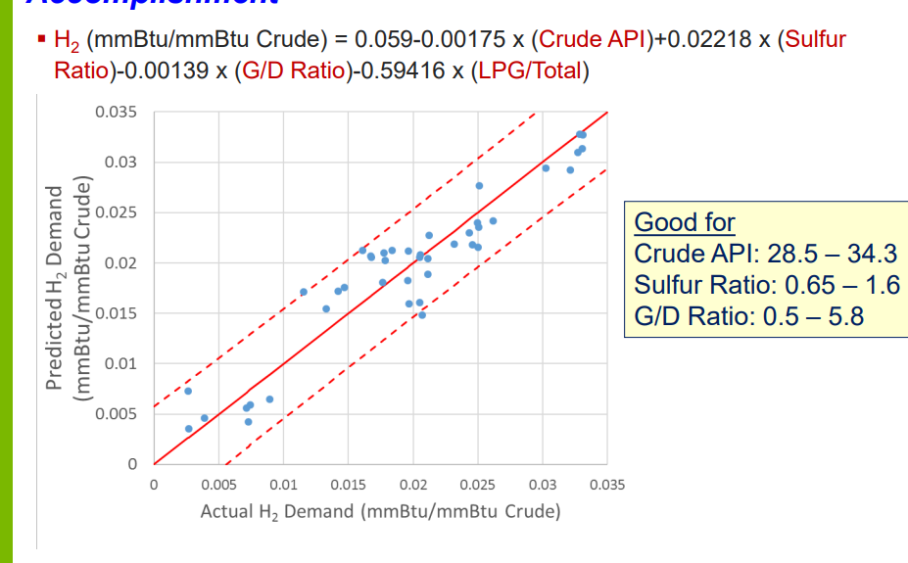
 |  |  |  |  |  |  |  |  | REF1 | ACT_COST | 2019 |  | 0.00

 |  |  |  |  |  |  | REFINERIA: ENTRADA: PRODUCCION DE HIDROGENO GRIS (SMR)
 |  |  |  |  |  |  |  |  |  |  |  |  |  |  |  |  |  |  | 4.5 | nm3 de gas natural
 |  |  |  |  |  |  |  |  |  |  |  |  |  |  |  |  |  |  | 1 | kg
 |  |  |  |  |  |  |  |  |  | UO | Energy
 |  |  |  |  |  |  |  |  | Relación H2 por natural gas, MW / MW H2 | 1.317 | 1.3172 | PJ/PJ H2 |  |  |  |  |  |  | 74825000 | kg

 |  |  |  |  |  |  |  |  | Capacidad máxima |  |  |  |  |  |  |  |  |  | 336712500 | nm3
 |  |  |  |  |  |  |  |  | OPEX (MUSD/kg H2) | 1.0E-06 | 8.35 | MUSD/PJ |  |  |  |  |  |  | 11890900924 | scf
 |  |  |  |  |  |  |  |  |  |  |  |  |  |  |  |  |  |  | 11890.900924 | Mscf
 |  |  |  |  |  |  |  |  |  |  |  |  |  |  |  |  |  |  | 32.58

 |  |  |  |  |  |  |  |  | TechName | Attribute | Year | UP | FX
 |  |  |  |  |  |  |  |  | SMR-REF1 | ACT_BND | 2019
 |  |  |  |  |  |  |  |  | SMR-REF1 | EFF | 2019 |  | 76%

 |  |  |  |  |  |  |  |  | TechName | Comm-IN | Comm-OUT
 |  |  |  |  |  |  |  |  | SMR-REF1 | GAS-REF1 | H2-REF1

 |  |  |  |  |  |  | REFINERIA: ENTRADA: PRODUCCION DE ELECTRICIDAD |  |  |  |  |  |  |  |  |  |  | BC: 1
 |  |  |  | 2018 |  |  |  |  |  |  |  |  |  |  |  |  |  | Entradas
 |  |  | Electricidad en refinerias | 1561 | Gwh |  |  | Entradas | UO* | Energy |  | R: |  |  |  |  |  | GN | 7.97
 |  |  | Electricidad en Reficar | 874.275 | GWh | 0.560 |  | Gas Natural, MPCD | 58 | 21.37 | PJ | 7.97 | PJ Natural Gas per PJ Electricity |  |  |  |  | RG | 4
 |  |  | Electricidad en Barranca | 686.725 | GWh | 0.440 |  | Refinery Gas | 34 | 12.38 | PJ | 3.93 | PJ RFG per PJ electricity |  |  |  |  |  | 11.90
 |  |  |  |  |  |  |  |  |  |  |  | 11.90
 |  |  |  |  |  |  |  |  |  |  |  |  |  |  |  |  |  | Salidas
 |  |  |  |  |  |  |  | Vapor, lbm |  | 1.89 | PJ | 0.600 | PJ generated steam per PJ electricity |  |  |  |  | ELC | 1
 |  |  |  |  |  |  |  |  |  |  |  |  |  |  |  |  |  | Vapor | 0.6
 |  |  |  |  |  |  |  |  | Capacidad de generación | 193 | MW |  |  |  |  |  |  |  | 1.6
 |  |  |  |  |  |  |  |  | Eficiencia combinada | 60%
 |  |  |  |  |  |  |  |  | Eficiencia electrica | 38%

 |  |  |  |  |  |  |  |  |  |  |  |  |  |  |  |  |  | Ef gas | 0.375 | 63%
 |  |  |  |  |  |  |  |  |  |  |  |  |  |  |  |  |  | Ef vapor | 0.225 | 38%
 |  |  |  |  |  |  |  |  |  |  |  |  |  |  |  |  |  | Ef comb | 0.6
 |  |  |  |  |  |  |  |  | TechName | Attribute | Year | UP | FX
 |  |  |  |  |  |  |  |  | AUTO-REF1 | ACT_BND | 2019 | 9.74
 |  |  |  |  |  |  |  |  | AUTO-REF1 | EFF | 2019 |  | 60.00%

 |  |  |  |  |  |  |  |  | TechName | Comm-IN | UP
 |  |  |  |  |  |  |  |  | AUTO-REF1 | RFG1 | 33%
 |  |  |  |  |  |  |  |  |  | GAS-REF1 | 67%

 |  |  |  |  |  |  |  |  | TechName | Comm-OUT | FX
 |  |  |  |  |  |  |  |  | AUTO-REF1 | ELC-REF1 | 63%
 |  |  |  |  |  |  |  |  |  | STEAM-DRM-REF1 | 38%

 |  |  |  |  |  |  | POSIBILIDAD DE COMPRA DE ELC

 |  |  |  |  |  |  |  |  | TechName | Comm-IN | Comm-OUT
 |  |  |  |  |  |  |  |  | COMPRA-ELC-REF1 | ELC-SIN | ELC-REF1

 |  |  |  |  |  |  |  |  | TechName | Comm-OUT | ENV_ACT
 |  |  |  |  |  |  |  |  | COMPRA-ELC-REF1 | CO2e-REF1 | 46.11

 |  |  |  |  |  |  |  |  |  | 245 | t/d
 |  |  |  |  |  |  |  |  |  | 89425 | t/año
 |  |  |  |  |  |  |  |  |  | 89.425 | kt/año

General_SEC_SGC
 |  |  | t/TJ
 |  |  | kt/PJ

 |  |  |  |  | SEC, MJ/GJ |  |  | SGE, kg/GJ |  | SEC, PJ/PJ |  |  | SGE, t/PJ
 | SEC | % Electricity | SGE, kg/GJ |  | Electricity consumption | Other Primary Energy consumption | Total | Total |  | Electricity consumption | Other Primary Energy consumption | Total | Total
Production (W + G + C) | 38.8 |  |  | Production | 16.217 | 22.583 | 38.8 | 1.9 | Production | 0.016217 | 0.022583 | 0.0388 | 1.9
Wells | 14.3 | 0.74 | 0.3 | Wells | 10.582 | 3.718 | 14.3 | 0.3 | Wells | 0.010582 | 0.003718 | 0.0143 | 0.3
Gas treatment | 5.3 | 0.23 | 0.4 | Gras treatment | 1.219 | 4.081 | 5.3 | 0.4 | Gras treatment | 0.001219 | 0.004081 | 0.0053 | 0.4
Crude Treatment | 19.2 | 0.23 | 0.5 | Crude Treatment | 4.416 | 14.784 | 19.2 | 0.5 | Crude Treatment | 0.004416 | 0.014784 | 0.0192 | 0.5
Power plant | 16.1 | 16.2 | 0.7 | PowerPlant | 16.217 |  |  | 0.7 | PowerPlant | 0.016217 |  |  | 0.7
 | SEC | % Electricity | SGE, kg/GJ
Transport | 4 |  | 0.3
R2 | 4.6 | 1 | 0.3
R3 | 3.9 | 1 | 0.3 |  | SEC, MJ/GJ | SGE, kg/GJ |  |  |  | SEC, PJ/PJ | SGE, kg/GJ
R4 | 1.1 | 1 | 0.3 | Tansportation | 4 | 0.3 |  |  | Tansportation | 0.004 | 0.3
 | SEC | % Electricity | SGE, kg/GJ | Z2 | 4.6 | 0.3 |  |  | Z2 | 0.0046 | 0.3
Refinery | 84.45 |  | 5.6703 | Z3 | 3.9 | 0.3 |  |  | Z3 | 0.0039 | 0.3
Flaring | 0.5 |  | 0.03 | Z4 | 1.1 | 0.3 |  |  | Z4 | 0.0011 | 0.3
Soda | 0.02 |  | 0.0002
Pumping | 0.6 |  | 0.0001
Reforming+Hydro | 11.8 |  | 0.25
Visbreaker+ | 11.83 |  | 0.17 |  | SEC, MJ/GJ | SGE, kg/GJ |  |  |  | SEC, PJ/PJ | SGE, kg/GJ
FCC | 32.8 | 0.99 | 1.75 | Refinery | 84.45 | 5.6703 |  |  | Refinery | 0.08445 | 5.6703
Distillation | 26.9 | 0.54 | 0.56 | Process of Refinery | 84.45 | 2.7603 |  |  | Process of Refinery | 0.08445 | 2.7603
Power&Steam | 64.4 | 47.00 | 2.91 | Power & Steam | 64.4 | 2.91 |  |  | Power & Steam | 0.0644 | 2.91

 | 2.7603
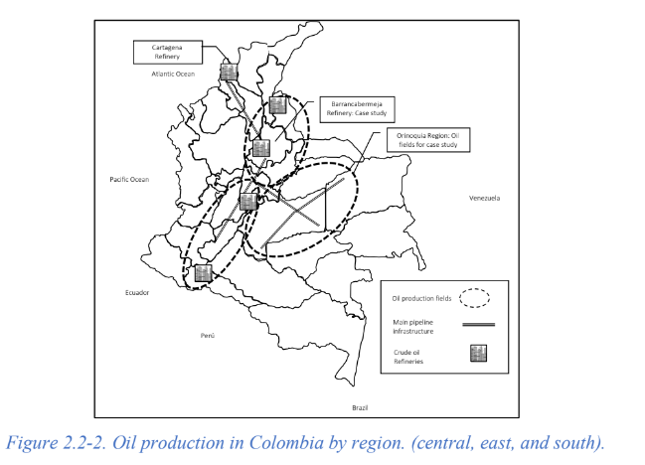

 | SGE, kg CO2eq/GJ |  | kt/PJ
Production (W + G + C) | 1.8 |  | 1.8
Wells | 0.3 |  | 0.3
Gas treatment | 0.4 |  | 0.4
Crude Treatment | 0.5 |  | 0.5
Power plant | 0.7 |  | 0.7

